2.가상정비훈련체계(VMT)
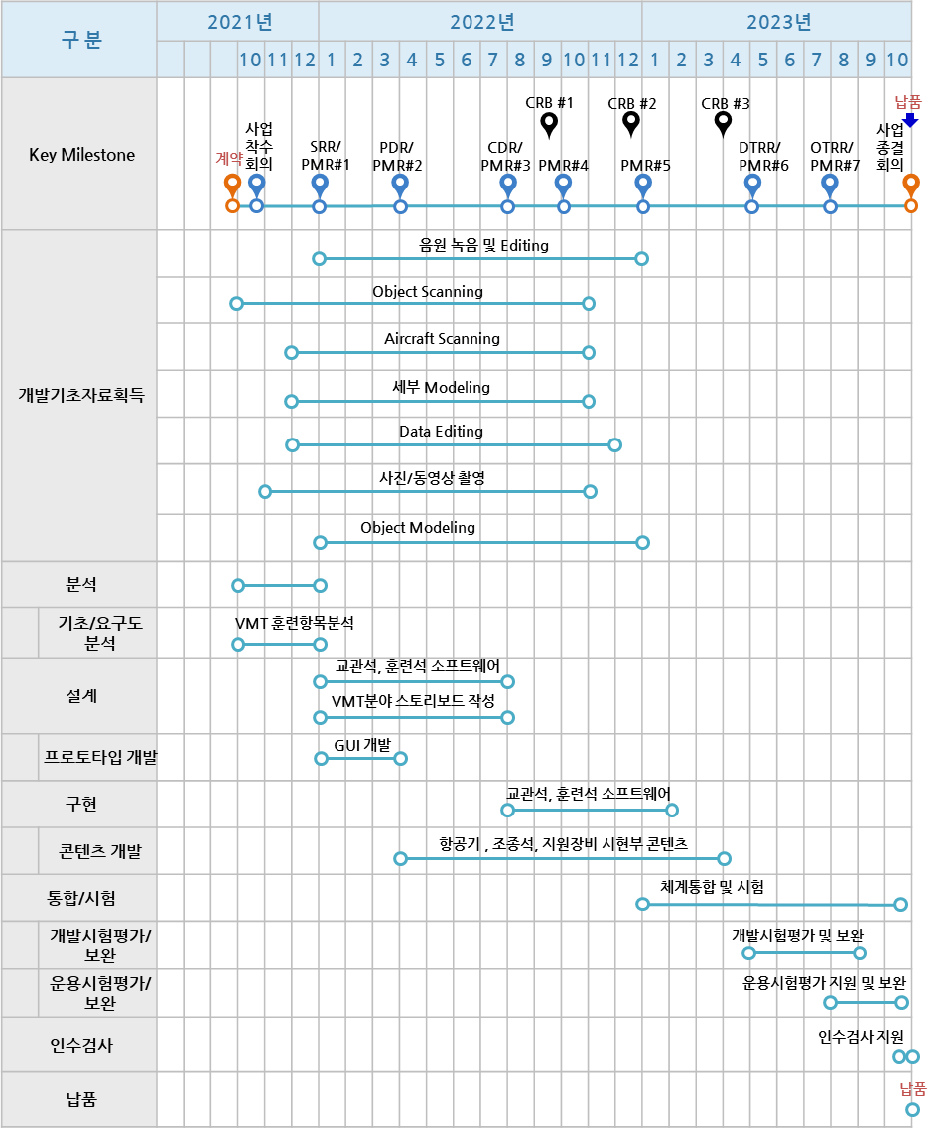
○ WBS별 개발일정_(K)F-16 MTS 구축___25 개월 |  |  |  |  |  |  |  |  |  |  |  |  |  | SRR |  |  | PDR |  |  |  | CDR |  |  |  |  |  |  |  |  |  | DTRR |  | ORTT
WBS ID | Activity/Task(WBS) |  |  |  |  |  | Task Owner | 일정 |  |  |  | 2021년 |  |  | 2022년 |  |  |  |  |  |  |  |  |  |  |  | 2023년 |  |  |  |  |  |  |  |  |  | Rationale | 비고
 |  |  |  |  |  |  |  | 시작 | 완료예정일 | 완료일 | Status | 10 | 11 | 12 | 1 | 2 | 3 | 4 | 5 | 6 | 7 | 8 | 9 | 10 | 11 | 12 | 1 | 2 | 3 | 4 | 5 | 6 | 7 | 8 | 9 | 10
 | Total |  |  |  |  |  |  |  |  |  |  | 0.0 | 0.0 | 0.0 | 0.0 | 0.0 | 0.0 | 0.0 | 0.0 | 0.0 | 0.0 | 0.0 | 0.0 | 0.0 | 0.0 | 0.0 | 0.0 | 0.0 | 0.0 | 0.0 | 0.0 | 0.0 | 0.0 | 0.0 | 0.0 | 0.0
2 | VMT 개발
2.1 |  | 분석단계
2.1.1 |  |  | 요구사항 분석 |  |  |  |  | 2021-10-11 | 2021-12-31
2.1.1.1 |  |  |  | 개발기초자료(훈련절차) 획득 |  |  | 이동우
2.1.1.1.1 |  |  |  |  | 개발기초자료 획득 (1차) |  |  | 2021-11-01 | 2022-06-30 |  |  |  |  |  |  |  |  |  |  |  |  |  |  |  |  |  |  |  |  |  |  |  |  |  |  |  | 기초자료 소스data(image,3Dmax 등)
2.1.1.1.1.1 |  |  |  |  |  | 기체(19) | 도임구 | 2021-11-01 | 2022-06-30
2.1.1.1.1.2 |  |  |  |  |  | 주기검사(6) | 도임구 | 2021-11-01 | 2022-06-30
2.1.1.1.1.3 |  |  |  |  |  | 일선정비(19) | 도임구 | 2021-11-01 | 2022-06-30
2.1.1.1.1.4 |  |  |  |  |  | 사출반(30) | 김창수 | 2021-11-01 | 2022-06-30
2.1.1.1.1.5 |  |  |  |  |  | 연료반(43) | 김창수 | 2021-11-01 | 2022-06-30
2.1.1.1.1.6 |  |  |  |  |  | 난냉반(10) | 김창수 | 2021-11-01 | 2022-06-30
2.1.1.1.1.7 |  |  |  |  |  | 일선무장(80) | 이용희 | 2021-11-01 | 2022-06-30
2.1.1.1.1.8 |  |  |  |  |  | 기총반(1) | 이용희 | 2021-11-01 | 2022-06-30
2.1.1.1.1.9 |  |  |  |  |  | 발사반(1) | 이용희 | 2021-11-01 | 2022-06-30
2.1.1.1.1.10 |  |  |  |  |  | 유도무기(21) | 이용희 | 2021-11-01 | 2022-06-30
2.1.1.1.1.11 |  |  |  |  |  | 탄약관리(11) | 이용희 | 2021-11-01 | 2022-06-30
2.1.1.1.1.12 |  |  |  |  |  | 탄약지원(24) | 이용희 | 2021-11-01 | 2022-06-30
2.1.1.1.1.13 |  |  |  |  |  | 기관시운전반(27) | 김창수 | 2021-11-01 | 2022-06-30
2.1.1.1.1.14 |  |  |  |  |  | 기관일선반(15) | 김창수 | 2021-11-01 | 2022-06-30
2.1.1.1.1.15 |  |  |  |  |  | 기관정비반(16) | 김창수 | 2021-11-01 | 2022-06-30
2.1.1.1.1.16 |  |  |  |  |  | 영상장치반(46) | 이용희 | 2021-11-01 | 2022-06-30
2.1.1.1.1.17 |  |  |  |  |  | 정밀폭격장치(일선)(36) | 이용희 | 2021-11-01 | 2022-06-30
2.1.1.1.1.18 |  |  |  |  |  | 화력제어반(69) | 이용희 | 2021-11-01 | 2022-06-30
2.1.1.1.1.19 |  |  |  |  |  | 통신항법반(72) | 이용희 | 2021-11-01 | 2022-06-30
2.1.1.1.1.20 |  |  |  |  |  | 전자전(87) | 조동현 | 2021-11-01 | 2022-06-30
2.1.1.1.1.21 |  |  |  |  |  | 비행제어(67) | 조동현 | 2021-11-01 | 2022-06-30
2.1.1.1.1.22 |  |  |  |  |  | 전기(66) | 조동현 | 2021-11-01 | 2022-06-30
2.1.1.1.1.23 |  |  |  |  |  | 유압(65) | 조동현 | 2021-11-01 | 2022-06-30
2.1.1.1.1.24 |  |  |  |  |  | 장비일선(12) | 도임구 | 2021-11-01 | 2022-06-30
2.1.1.1.1.25 |  |  |  |  |  | 장비정비(54) | 조동현 | 2021-11-01 | 2022-06-30
2.1.1.1.1.26 |  |  |  |  |  | 공통항목(246) | 이동우 | 2021-11-01 | 2022-06-30
2.1.1.1.1.27 |  |  |  |  |  | 정비자격(14) | 도임구 | 2021-11-01 | 2022-06-30
2.1.1.2 |  |  |  | 훈련항목 및 훈련절차 분석 |  |  |  |  |  |  |  |  |  |  |  |  |  |  |  |  |  |  |  |  |  |  |  |  |  |  |  |  |  |  |  |  |  | . 훈련절차를 획득한 후,??
2.1.1.2.1 |  |  |  |  | 기체 |  | 도임구 | 2021-11-01 | 2021-12-31
2.1.1.2.2 |  |  |  |  | 무장 |  | 이용희 | 2021-11-01 | 2021-12-31
2.1.1.2.3 |  |  |  |  | 탄약 |  | 이용희 | 2021-11-01 | 2021-12-31
2.1.1.2.4 |  |  |  |  | 기관 |  | 김창수 | 2021-11-01 | 2021-12-31
2.1.1.2.5 |  |  |  |  | 공격 |  | 이용희 | 2021-11-01 | 2021-12-31
2.1.1.2.6 |  |  |  |  | 통신항법 |  | 이용희 | 2021-11-01 | 2021-12-31
2.1.1.2.7 |  |  |  |  | 전자전 |  | 조동현 | 2021-11-01 | 2021-12-31
2.1.1.2.8 |  |  |  |  | 비행조종 |  | 조동현 | 2021-11-01 | 2021-12-31
2.1.1.2.9 |  |  |  |  | 전기 |  | 조동현 | 2021-11-01 | 2021-12-31
2.1.1.2.10 |  |  |  |  | 유압 |  | 조동현 | 2021-11-01 | 2021-12-31
2.1.1.2.11 |  |  |  |  | 장비 |  | 조동현 | 2021-11-01 | 2021-12-31
2.1.1.2.12 |  |  |  |  | 공통항목 |  | 이동우 | 2021-11-01 | 2021-12-31
2.1.1.2.13 |  |  |  |  | 정비자격 |  | 도임구 | 2021-11-01 | 2021-12-31
2.1.2 |  |  | 프로토타입 개발 |  |  |  |  | 2022-01-03 | 2022-03-29
2.1.2.1 |  |  |  | 프로토타입 개발계획 수립 |  |  | 이영우 | 2022-01-03 | 2022-03-29 |  |  |  |  |  |  |  |  |  |  |  |  |  |  |  |  |  |  |  |  |  |  |  |  |  |  |  | 프로토타입 개발계획서
2.1.2.2 |  |  |  | 스타일가이드 작성 |  |  | 이영우/김경부/우민곤/김태훈/유한일/박완진/정월화 | 2022-01-03 | 2022-03-29 |  |  |  |  |  |  |  |  |  |  |  |  |  |  |  |  |  |  |  |  |  |  |  |  |  |  |  | 스타일가이드
2.1.2.3 |  |  |  | 프로토타입 개발 |  |  | 이영우/김경부/우민곤/김태훈/유한일/박완진/정월화 | 2022-01-03 | 2022-03-29 |  |  |  |  |  |  |  |  |  |  |  |  |  |  |  |  |  |  |  |  |  |  |  |  |  |  |  | 프로토타입 개발물
2.1.2.4 |  |  |  | 프로토타입 시연 |  |  | 이영우/김경부/우민곤 | 2022-03-31 | 2022-03-29
2.2 |  | 설계단계
2.2.1 |  |  | 정비훈련절차 식별/분석(스토리보드 초안) |  |  |  |  | 2022-01-03 | 2022-12-30
2.2.1.1 |  |  |  | 기체(19) |  |  | 도임구 | 2022-01-03 | 2022-12-30 |  |  |  |  |  |  |  |  |  |  |  |  |  |  |  |  |  |  |  |  |  |  |  |  |  |  |  | 스토리보드
2.2.1.2 |  |  |  | 주기검사(6) |  |  | 도임구 | 2022-01-03 | 2022-12-30 |  |  |  |  |  |  |  |  |  |  |  |  |  |  |  |  |  |  |  |  |  |  |  |  |  |  |  | 스토리보드
2.2.1.3 |  |  |  | 일선정비(19) |  |  | 도임구 | 2022-01-03 | 2022-12-30 |  |  |  |  |  |  |  |  |  |  |  |  |  |  |  |  |  |  |  |  |  |  |  |  |  |  |  | 스토리보드
2.2.1.4 |  |  |  | 사출반(30) |  |  | 김창수 | 2022-01-03 | 2022-12-30 |  |  |  |  |  |  |  |  |  |  |  |  |  |  |  |  |  |  |  |  |  |  |  |  |  |  |  | 스토리보드
2.2.1.5 |  |  |  | 연료반(43) |  |  | 김창수 | 2022-01-03 | 2022-12-30 |  |  |  |  |  |  |  |  |  |  |  |  |  |  |  |  |  |  |  |  |  |  |  |  |  |  |  | 스토리보드
2.2.1.6 |  |  |  | 난냉반(10) |  |  | 김창수 | 2022-01-03 | 2022-12-30 |  |  |  |  |  |  |  |  |  |  |  |  |  |  |  |  |  |  |  |  |  |  |  |  |  |  |  | 스토리보드
2.2.1.7 |  |  |  | 기총반(1) |  |  | 이용희 | 2022-01-03 | 2022-12-30 |  |  |  |  |  |  |  |  |  |  |  |  |  |  |  |  |  |  |  |  |  |  |  |  |  |  |  | 스토리보드
2.2.1.8 |  |  |  | 일선무장(80) |  |  | 이용희 | 2022-01-03 | 2022-12-30 |  |  |  |  |  |  |  |  |  |  |  |  |  |  |  |  |  |  |  |  |  |  |  |  |  |  |  | 스토리보드
2.2.1.9 |  |  |  | 발사반(1) |  |  | 이용희 | 2022-01-03 | 2022-12-30 |  |  |  |  |  |  |  |  |  |  |  |  |  |  |  |  |  |  |  |  |  |  |  |  |  |  |  | 스토리보드
2.2.1.10 |  |  |  | 유도무기(21) |  |  | 이용희 | 2022-01-03 | 2022-12-30 |  |  |  |  |  |  |  |  |  |  |  |  |  |  |  |  |  |  |  |  |  |  |  |  |  |  |  | 스토리보드
2.2.1.11 |  |  |  | 탄약관리(11) |  |  | 이용희 | 2022-01-03 | 2022-12-30 |  |  |  |  |  |  |  |  |  |  |  |  |  |  |  |  |  |  |  |  |  |  |  |  |  |  |  | 스토리보드
2.2.1.12 |  |  |  | 탄약지원(24) |  |  | 이용희 | 2022-01-03 | 2022-12-30 |  |  |  |  |  |  |  |  |  |  |  |  |  |  |  |  |  |  |  |  |  |  |  |  |  |  |  | 스토리보드
2.2.1.13 |  |  |  | 기관시운전(27) |  |  | 김창수 | 2022-01-03 | 2022-12-30 |  |  |  |  |  |  |  |  |  |  |  |  |  |  |  |  |  |  |  |  |  |  |  |  |  |  |  | 스토리보드
2.2.1.14 |  |  |  | 기관일선반(15) |  |  | 김창수 | 2022-01-03 | 2022-12-30 |  |  |  |  |  |  |  |  |  |  |  |  |  |  |  |  |  |  |  |  |  |  |  |  |  |  |  | 스토리보드
2.2.1.15 |  |  |  | 기관정비반(16) |  |  | 김창수 | 2022-01-03 | 2022-12-30 |  |  |  |  |  |  |  |  |  |  |  |  |  |  |  |  |  |  |  |  |  |  |  |  |  |  |  | 스토리보드
2.2.1.16 |  |  |  | 영상장치반(46) |  |  | 이용희 | 2022-01-03 | 2022-12-30 |  |  |  |  |  |  |  |  |  |  |  |  |  |  |  |  |  |  |  |  |  |  |  |  |  |  |  | 스토리보드
2.2.1.17 |  |  |  | 정밀폭격장치(일선)(36) |  |  | 이용희 | 2022-01-03 | 2022-12-30 |  |  |  |  |  |  |  |  |  |  |  |  |  |  |  |  |  |  |  |  |  |  |  |  |  |  |  | 스토리보드
2.2.1.18 |  |  |  | 화력제어반(69) |  |  | 이용희 | 2022-01-03 | 2022-12-30 |  |  |  |  |  |  |  |  |  |  |  |  |  |  |  |  |  |  |  |  |  |  |  |  |  |  |  | 스토리보드
2.2.1.19 |  |  |  | 통신항법반(72) |  |  | 이용희 | 2022-01-03 | 2022-12-30
2.2.1.20 |  |  |  | 전자전(87) |  |  | 조동현 | 2022-01-03 | 2022-12-30
2.2.1.21 |  |  |  | 비행제어(67) |  |  | 조동현 | 2022-01-03 | 2022-12-30
2.2.1.22 |  |  |  | 전기(66) |  |  | 조동현 | 2022-01-03 | 2022-12-30
2.2.1.23 |  |  |  | 유압(65) |  |  | 조동현 | 2022-01-03 | 2022-12-30
2.2.1.24 |  |  |  | 장비일선(12) |  |  | 도임구 | 2022-01-03 | 2022-12-30
2.2.1.25 |  |  |  | 장비정비(54) |  |  | 조동현 | 2022-01-03 | 2022-12-30
2.2.1.26 |  |  |  | 공통항목(246) |  |  | 이동우 | 2022-01-03 | 2022-12-30 |  |  |  |  |  |  |  |  |  |  |  |  |  |  |  |  |  |  |  |  |  |  |  |  |  |  |  | 스토리보드
2.2.1.27 |  |  |  | 정비자격(14) |  |  | 도임구 | 2022-01-03 | 2022-12-30 |  |  |  |  |  |  |  |  |  |  |  |  |  |  |  |  |  |  |  |  |  |  |  |  |  |  |  | 스토리보드
2.2.2 |  |  | 스토리보드 작성(교수설계) |  |  |  |  | 2022-03-02 | 2022-07-31
2.2.2.1 |  |  |  | 기체(19) |  |  | 강동혁 | 2022-01-05 | 2022-12-30 |  |  |  |  |  |  |  |  |  |  |  |  |  |  |  |  |  |  |  |  |  |  |  |  |  |  |  | 스토리보드
2.2.2.2 |  |  |  | 주기검사(6) |  |  | 강동혁 | 2022-01-05 | 2022-12-30 |  |  |  |  |  |  |  |  |  |  |  |  |  |  |  |  |  |  |  |  |  |  |  |  |  |  |  | 스토리보드
2.2.2.3 |  |  |  | 일선정비(19) |  |  | 강동혁 | 2022-01-05 | 2022-12-30 |  |  |  |  |  |  |  |  |  |  |  |  |  |  |  |  |  |  |  |  |  |  |  |  |  |  |  | 스토리보드
2.2.2.4 |  |  |  | 사출반(30) |  |  | 강동혁 | 2022-01-05 | 2022-12-30 |  |  |  |  |  |  |  |  |  |  |  |  |  |  |  |  |  |  |  |  |  |  |  |  |  |  |  | 스토리보드
2.2.2.5 |  |  |  | 연료반(43) |  |  | 강동혁 | 2022-01-05 | 2022-12-30 |  |  |  |  |  |  |  |  |  |  |  |  |  |  |  |  |  |  |  |  |  |  |  |  |  |  |  | 스토리보드
2.2.2.6 |  |  |  | 난냉반(10) |  |  | 강동혁 | 2022-01-05 | 2022-12-30 |  |  |  |  |  |  |  |  |  |  |  |  |  |  |  |  |  |  |  |  |  |  |  |  |  |  |  | 스토리보드
2.2.2.7 |  |  |  | 기총반(1) |  |  | 강동혁 | 2022-01-05 | 2022-12-30 |  |  |  |  |  |  |  |  |  |  |  |  |  |  |  |  |  |  |  |  |  |  |  |  |  |  |  | 스토리보드
2.2.2.8 |  |  |  | 일선무장(80) |  |  | 강동혁 | 2022-01-05 | 2022-12-30 |  |  |  |  |  |  |  |  |  |  |  |  |  |  |  |  |  |  |  |  |  |  |  |  |  |  |  | 스토리보드
2.2.2.9 |  |  |  | 발사반(1) |  |  | 강동혁 | 2022-01-05 | 2022-12-30 |  |  |  |  |  |  |  |  |  |  |  |  |  |  |  |  |  |  |  |  |  |  |  |  |  |  |  | 스토리보드
2.2.2.10 |  |  |  | 유도무기(21) |  |  | 강동혁 | 2022-01-05 | 2022-12-30 |  |  |  |  |  |  |  |  |  |  |  |  |  |  |  |  |  |  |  |  |  |  |  |  |  |  |  | 스토리보드
2.2.2.11 |  |  |  | 탄약관리(11) |  |  | 강동혁 | 2022-01-05 | 2022-12-30 |  |  |  |  |  |  |  |  |  |  |  |  |  |  |  |  |  |  |  |  |  |  |  |  |  |  |  | 스토리보드
2.2.2.12 |  |  |  | 탄약지원(24) |  |  | 강동혁 | 2022-01-05 | 2022-12-30 |  |  |  |  |  |  |  |  |  |  |  |  |  |  |  |  |  |  |  |  |  |  |  |  |  |  |  | 스토리보드
2.2.2.13 |  |  |  | 기관시운전(27) |  |  | 강동혁 | 2022-01-05 | 2022-12-30 |  |  |  |  |  |  |  |  |  |  |  |  |  |  |  |  |  |  |  |  |  |  |  |  |  |  |  | 스토리보드
2.2.2.14 |  |  |  | 기관일선반(15) |  |  | 강동혁 | 2022-01-05 | 2022-12-30 |  |  |  |  |  |  |  |  |  |  |  |  |  |  |  |  |  |  |  |  |  |  |  |  |  |  |  | 스토리보드
2.2.2.15 |  |  |  | 기관정비반(16) |  |  | 강동혁 | 2022-01-05 | 2022-12-30 |  |  |  |  |  |  |  |  |  |  |  |  |  |  |  |  |  |  |  |  |  |  |  |  |  |  |  | 스토리보드
2.2.2.16 |  |  |  | 영상장치반(46) |  |  | 강동혁 | 2022-01-05 | 2022-12-30 |  |  |  |  |  |  |  |  |  |  |  |  |  |  |  |  |  |  |  |  |  |  |  |  |  |  |  | 스토리보드
2.2.2.17 |  |  |  | 정밀폭격장치(일선)(36) |  |  | 강동혁 | 2022-01-05 | 2022-12-30 |  |  |  |  |  |  |  |  |  |  |  |  |  |  |  |  |  |  |  |  |  |  |  |  |  |  |  | 스토리보드
2.2.2.18 |  |  |  | 화력제어반(69) |  |  | 강동혁 | 2022-01-05 | 2022-12-30 |  |  |  |  |  |  |  |  |  |  |  |  |  |  |  |  |  |  |  |  |  |  |  |  |  |  |  | 스토리보드
2.2.2.19 |  |  |  | 통신항법반(72) |  |  | 강동혁 | 2022-01-05 | 2022-12-30 |  |  |  |  |  |  |  |  |  |  |  |  |  |  |  |  |  |  |  |  |  |  |  |  |  |  |  | 스토리보드
2.2.2.20 |  |  |  | 전자전(87) |  |  | 강동혁 | 2022-01-05 | 2022-12-30
2.2.2.21 |  |  |  | 비행제어(67) |  |  | 강동혁 | 2022-01-05 | 2022-12-30
2.2.2.22 |  |  |  | 전기(66) |  |  | 강동혁 | 2022-01-05 | 2022-12-30
2.2.2.23 |  |  |  | 유압(65) |  |  | 강동혁 | 2022-01-05 | 2022-12-30
2.2.2.24 |  |  |  | 장비일선(12) |  |  | 강동혁 | 2022-01-05 | 2022-12-30
2.2.2.25 |  |  |  | 장비정비(54) |  |  | 강동혁 | 2022-01-05 | 2022-12-30
2.2.2.26 |  |  |  | 공통항목(246) |  |  | 강동혁 | 2022-01-05 | 2022-12-30
2.2.2.27 |  |  |  | 정비자격(14) |  |  | 강동혁 | 2022-01-05 | 2022-12-30 |  |  |  |  |  |  |  |  |  |  |  |  |  |  |  |  |  |  |  |  |  |  |  |  |  |  |  | 스토리보드
2.3 |  | 개발단계
2.3.1 |  |  | 콘텐츠 Source 구축
2.3.1.1 |  |  |  | 3D Scan (사진촬영 포함) |  |  | 김동욱 | 2021-10-12 | 2022-10-28
2.3.1.1.1 |  |  |  |  | 기체 외부
2.3.1.1.1.1 |  |  |  |  |  | 기체 외부 OML, 조종면, 캐노피 | 김동욱 | 2021-12-01 | 2022-10-28 |  |  |  |  |  |  |  |  |  |  |  |  |  |  |  |  |  |  |  |  |  |  |  |  |  |  |  | 기초자료 소스data(image,3Dmax 등)
2.3.1.1.1.2 |  |  |  |  |  | 스피드 브레이크, 점검창류 | 김동욱 | 2021-12-01 | 2022-10-28 |  |  |  |  |  |  |  |  |  |  |  |  |  |  |  |  |  |  |  |  |  |  |  |  |  |  |  | 기초자료 소스data(image,3Dmax 등)
2.3.1.1.2 |  |  |  |  | 조종석 |  |  |  |  |  |  |  |  |  |  |  |  |  |  |  |  |  |  |  |  |  |  |  |  |  |  |  |  |  |  |  | 기초자료 소스data(image,3Dmax 등)
2.3.1.1.2.1 |  |  |  |  |  | 구조물 | 김동욱 | 2021-12-01 | 2022-10-28 |  |  |  |  |  |  |  |  |  |  |  |  |  |  |  |  |  |  |  |  |  |  |  |  |  |  |  | 기초자료 소스data(image,3Dmax 등)
2.3.1.1.2.2 |  |  |  |  |  | 장착품(HUD, MFD, LRU 등) | 김동욱 | 2021-12-01 | 2022-10-28 |  |  |  |  |  |  |  |  |  |  |  |  |  |  |  |  |  |  |  |  |  |  |  |  |  |  |  | 기초자료 소스data(image,3Dmax 등)
2.3.1.1.2.3 |  |  |  |  |  | 사출좌석 | 김동욱 | 2021-12-01 | 2022-10-28 |  |  |  |  |  |  |  |  |  |  |  |  |  |  |  |  |  |  |  |  |  |  |  |  |  |  |  | 기초자료 소스data(image,3Dmax 등)
2.3.1.1.3 |  |  |  |  | 엔진 |  |  |  |  |  |  |  |  |  |  |  |  |  |  |  |  |  |  |  |  |  |  |  |  |  |  |  |  |  |  |  | 기초자료 소스data(image,3Dmax 등)
2.3.1.1.3.1 |  |  |  |  |  | 외부 형상 | 김동욱 | 2021-12-01 | 2022-10-28 |  |  |  |  |  |  |  |  |  |  |  |  |  |  |  |  |  |  |  |  |  |  |  |  |  |  |  | 기초자료 소스data(image,3Dmax 등)
2.3.1.1.3.2 |  |  |  |  |  | 내부 형상 | 김동욱 | 2021-12-01 | 2022-10-28 |  |  |  |  |  |  |  |  |  |  |  |  |  |  |  |  |  |  |  |  |  |  |  |  |  |  |  | 기초자료 소스data(image,3Dmax 등)
2.3.1.1.4 |  |  |  |  | 외부 장착물 |  |  |  |  |  |  |  |  |  |  |  |  |  |  |  |  |  |  |  |  |  |  |  |  |  |  |  |  |  |  |  | 기초자료 소스data(image,3Dmax 등)
2.3.1.1.4.1 |  |  |  |  |  | POD류 | 김동욱 | 2021-12-01 | 2022-10-28 |  |  |  |  |  |  |  |  |  |  |  |  |  |  |  |  |  |  |  |  |  |  |  |  |  |  |  | 기초자료 소스data(image,3Dmax 등)
2.3.1.1.4.2 |  |  |  |  |  | 파일론 | 김동욱 | 2021-12-02 | 2022-10-28 |  |  |  |  |  |  |  |  |  |  |  |  |  |  |  |  |  |  |  |  |  |  |  |  |  |  |  | 기초자료 소스data(image,3Dmax 등)
2.3.1.1.4.3 |  |  |  |  |  | 공대공/공대지 무장 | 김동욱 | 2021-12-03 | 2022-10-28 |  |  |  |  |  |  |  |  |  |  |  |  |  |  |  |  |  |  |  |  |  |  |  |  |  |  |  | 기초자료 소스data(image,3Dmax 등)
2.3.1.1.4.4 |  |  |  |  |  | 외부 연료탱크 및 기타 구성품 | 김동욱 | 2021-12-04 | 2022-10-28 |  |  |  |  |  |  |  |  |  |  |  |  |  |  |  |  |  |  |  |  |  |  |  |  |  |  |  | 기초자료 소스data(image,3Dmax 등)
2.3.1.1.5 |  |  |  |  | 기체 내부 |  |  |  |  |  |  |  |  |  |  |  |  |  |  |  |  |  |  |  |  |  |  |  |  |  |  |  |  |  |  |  | 기초자료 소스data(image,3Dmax 등)
2.3.1.1.5.1 |  |  |  |  |  | 랜딩기어 | 김동욱 | 2021-12-01 | 2022-10-28 |  |  |  |  |  |  |  |  |  |  |  |  |  |  |  |  |  |  |  |  |  |  |  |  |  |  |  | 기초자료 소스data(image,3Dmax 등)
2.3.1.1.5.2 |  |  |  |  |  | 레이더 및 항전장비 | 김동욱 | 2021-12-01 | 2022-10-28 |  |  |  |  |  |  |  |  |  |  |  |  |  |  |  |  |  |  |  |  |  |  |  |  |  |  |  | 기초자료 소스data(image,3Dmax 등)
2.3.1.1.5.3 |  |  |  |  |  | 유압계통 장비 및 구성품 | 김동욱 | 2021-12-01 | 2022-10-28 |  |  |  |  |  |  |  |  |  |  |  |  |  |  |  |  |  |  |  |  |  |  |  |  |  |  |  | 기초자료 소스data(image,3Dmax 등)
2.3.1.1.5.4 |  |  |  |  |  | 전기계통 장비 및 구성품 | 김동욱 | 2021-12-01 | 2022-10-28 |  |  |  |  |  |  |  |  |  |  |  |  |  |  |  |  |  |  |  |  |  |  |  |  |  |  |  | 기초자료 소스data(image,3Dmax 등)
2.3.1.1.5.5 |  |  |  |  |  | 기체계통 장비 및 구성품 | 김동욱 | 2021-12-01 | 2022-10-28 |  |  |  |  |  |  |  |  |  |  |  |  |  |  |  |  |  |  |  |  |  |  |  |  |  |  |  | 기초자료 소스data(image,3Dmax 등)
2.3.1.1.5.6 |  |  |  |  |  | 무장계통 장비 및 구성품 | 김동욱 | 2021-12-01 | 2022-10-28 |  |  |  |  |  |  |  |  |  |  |  |  |  |  |  |  |  |  |  |  |  |  |  |  |  |  |  | 기초자료 소스data(image,3Dmax 등)
2.3.1.1.5.7 |  |  |  |  |  | 비행조종계통 장비 및 구성품 | 김동욱 | 2021-12-01 | 2022-10-28 |  |  |  |  |  |  |  |  |  |  |  |  |  |  |  |  |  |  |  |  |  |  |  |  |  |  |  | 기초자료 소스data(image,3Dmax 등)
2.3.1.1.5.8 |  |  |  |  |  | 전자전계통 장비 및 구성품 | 김동욱 | 2021-12-01 | 2022-10-28 |  |  |  |  |  |  |  |  |  |  |  |  |  |  |  |  |  |  |  |  |  |  |  |  |  |  |  | 기초자료 소스data(image,3Dmax 등)
2.3.1.1.5.9 |  |  |  |  |  | 항공기 지원장비 | 김동욱 | 2021-12-01 | 2022-10-28 |  |  |  |  |  |  |  |  |  |  |  |  |  |  |  |  |  |  |  |  |  |  |  |  |  |  |  | 기초자료 소스data(image,3Dmax 등)
2.3.1.1.5.10 |  |  |  |  |  | 프레임 | 김동욱 | 2021-12-01 | 2022-10-28 |  |  |  |  |  |  |  |  |  |  |  |  |  |  |  |  |  |  |  |  |  |  |  |  |  |  |  | 기초자료 소스data(image,3Dmax 등)
2.3.1.1.5.11 |  |  |  |  |  | 기타 일반 장비 및 구성품 | 김동욱 | 2021-12-01 | 2022-10-28 |  |  |  |  |  |  |  |  |  |  |  |  |  |  |  |  |  |  |  |  |  |  |  |  |  |  |  | 기초자료 소스data(image,3Dmax 등)
2.3.1.2 |  |  |  | 3D Modeling |  |  |  | 2021-12-01 | 2022-09-30 |  |  |  |  |  |  |  |  |  |  |  |  |  |  |  |  |  |  |  |  |  |  |  |  |  |  |  | 기초자료 소스data(image,3Dmax 등)
2.3.1.2.1 |  |  |  |  | 항공기 |  | 우동석 | 2021-12-01 | 2022-09-30 |  |  |  |  |  |  |  |  |  |  |  |  |  |  |  |  |  |  |  |  |  |  |  |  |  |  |  | 기초자료 소스data(image,3Dmax 등) |  |  | 1 | 2 | 3 | 4 | 5 | 6 | 7 | 8 | 9 | 10 | 11 | 12 | 1 | 2 | 3
2.3.1.2.2 |  |  |  |  | 조종석 |  |  | 2022-05-02 | 2022-09-30 |  |  |  |  |  |  |  |  |  |  |  |  |  |  |  |  |  |  |  |  |  |  |  |  |  |  |  | 기초자료 소스data(image,3Dmax 등) |  |  |  |  |  | 0.45 |  | 0.60 | 0.50 | 0.50 | 0.50 | 0.20
2.3.1.2.3 |  |  |  |  | 각 계통 장비 및 구성품 |  |  | 2022-05-02 | 2022-09-30 |  |  |  |  |  |  |  |  |  |  |  |  |  |  |  |  |  |  |  |  |  |  |  |  |  |  |  | 기초자료 소스data(image,3Dmax 등) |  |  |  |  |  | 0.45 | 0.00 | 0.60 | 0.50 | 0.50 | 0.80
2.3.1.2.3.1 |  |  |  |  |  | 기체(19) |  | 2022-05-02 | 2022-09-30 |  |  |  |  |  |  |  |  |  |  |  |  |  |  |  |  |  |  |  |  |  |  |  |  |  |  |  |  |  |  |  |  |  |  | 0.00 | 0.60 | 0.50 | 0.20 | 0.50
2.3.1.2.3.2 |  |  |  |  |  | 주기검사(6) |  | 2022-05-02 | 2022-09-30 |  |  |  |  |  |  |  |  |  |  |  |  |  |  |  |  |  |  |  |  |  |  |  |  |  |  |  |  |  |  |  |  |  |  | 0.00 | 0.60 | 0.50 | 0.20 | 0.30
2.3.1.2.3.3 |  |  |  |  |  | 일선정비(19) |  | 2022-05-02 | 2022-09-30 |  |  |  |  |  |  |  |  |  |  |  |  |  |  |  |  |  |  |  |  |  |  |  |  |  |  |  |  |  |  |  |  |  |  | 0.00 | 0.00 | 0.50 | 0.30 | 0.40
2.3.1.2.3.4 |  |  |  |  |  | 사출반(30) |  | 2022-07-01 | 2022-09-30 |  |  |  |  |  |  |  |  |  |  |  |  |  |  |  |  |  |  |  |  |  |  |  |  |  |  |  |  |  |  |  |  |  |  |  | 0.60 | 0.00 | 0.50 | 0.70
2.3.1.2.3.5 |  |  |  |  |  | 연료반(43) |  | 2022-07-01 | 2022-09-30
2.3.1.2.3.6 |  |  |  |  |  | 난냉반(10) |  | 2022-07-01 | 2022-09-30
2.3.1.2.3.7 |  |  |  |  |  | 기관일선반(15) |  | 2022-09-01 | 2022-09-30
2.3.1.2.3.8 |  |  |  |  |  | 기관정비반(16) |  | 2022-09-01 | 2022-09-30
2.3.1.2.3.9 |  |  |  |  |  | 기관운전반(27) |  | 2022-09-01 | 2022-09-30
2.3.1.2.3.10 |  |  |  |  |  | 일선무장(80) |  | 2022-10-04 | 2022-09-30
2.3.1.2.3.11 |  |  |  |  |  | 기총반(1) |  | 2022-10-04 | 2022-09-30
2.3.1.2.3.12 |  |  |  |  |  | 발사반(1) |  | 2022-10-04 | 2022-09-30
2.3.1.2.3.13 |  |  |  |  |  | 유도무기(21) |  | 2022-10-04 | 2022-09-30
2.3.1.2.3.14 |  |  |  |  |  | 탄약관리(11) |  | 2022-10-04 | 2022-09-30
2.3.1.2.3.15 |  |  |  |  |  | 탄약지원(24) |  | 2022-10-04 | 2022-09-30
2.3.1.2.3.16 |  |  |  |  |  | 영상장치(46) |  | 2022-10-04 | 2022-09-30
2.3.1.2.3.17 |  |  |  |  |  | 정밀폭격장치(일선)(36) |  | 2022-10-04 | 2022-09-30
2.3.1.2.3.18 |  |  |  |  |  | 화력제어(69) |  | 2022-10-04 | 2022-09-30
2.3.1.2.3.19 |  |  |  |  |  | 통신항법(72) |  | 2022-07-01 | 2022-09-30
2.3.1.2.3.20 |  |  |  |  |  | 전자전(87) |  | 2022-07-01 | 2022-09-30
2.3.1.2.3.21 |  |  |  |  |  | 비행제어(67) |  | 2022-07-01 | 2022-09-30
2.3.1.2.3.22 |  |  |  |  |  | 전기(66) |  | 2022-06-01 | 2022-09-30
2.3.1.2.3.23 |  |  |  |  |  | 유압(65) |  | 2022-06-01 | 2022-09-30
2.3.1.2.3.24 |  |  |  |  |  | 장비일선(12) |  | 2022-09-01 | 2022-09-30
2.3.1.2.3.25 |  |  |  |  |  | 장비정비(54) |  | 2022-09-01 | 2022-09-30
2.3.1.2.3.26 |  |  |  |  |  | 공통항목(246) |  | 2022-09-01 | 2022-09-30
2.3.1.2.3.27 |  |  |  |  |  | 정비자격(14) |  | 2022-09-01 | 2022-09-30
2.3.1.2.3 |  |  |  |  | 항공기 3D Modeling 통합 |  |  | 2022-12-01 | 2022-09-30 |  |  |  |  |  |  |  |  |  |  |  |  |  |  |  |  |  |  |  |  |  |  |  |  |  |  |  | 기초자료 소스data(image,3Dmax 등) |  | 2
2.3.1.2.4 |  |  |  |  | 항공기 지원장비 |  |  | 2022-11-01 | 2022-09-30 |  |  |  |  |  |  |  |  |  |  |  |  |  |  |  |  |  |  |  |  |  |  |  |  |  |  |  | 기초자료 소스data(image,3Dmax 등)
2.3.1.2.4.1 |  |  |  |  |  | GTG |  | 2022-11-01 | 2022-09-30 |  |  |  |  |  |  |  |  |  |  |  |  |  |  |  |  |  |  |  |  |  |  |  |  |  |  |  | 기초자료 소스data(image,3Dmax 등) |  | 1
2.3.1.2.4.2 |  |  |  |  |  | Heater |  | 2022-11-01 | 2022-09-30 |  |  |  |  |  |  |  |  |  |  |  |  |  |  |  |  |  |  |  |  |  |  |  |  |  |  |  | 기초자료 소스data(image,3Dmax 등)
2.3.1.2.4.3 |  |  |  |  |  | Air Conditioner |  | 2022-11-01 | 2022-09-30 |  |  |  |  |  |  |  |  |  |  |  |  |  |  |  |  |  |  |  |  |  |  |  |  |  |  |  | 기초자료 소스data(image,3Dmax 등)
2.3.1.2.4.4 |  |  |  |  |  | Cabin Tester |  | 2022-11-01 | 2022-09-30 |  |  |  |  |  |  |  |  |  |  |  |  |  |  |  |  |  |  |  |  |  |  |  |  |  |  |  | 기초자료 소스data(image,3Dmax 등)
2.3.1.2.4.5 |  |  |  |  |  | Hydraulic Tester |  | 2022-11-01 | 2022-09-30 |  |  |  |  |  |  |  |  |  |  |  |  |  |  |  |  |  |  |  |  |  |  |  |  |  |  |  | 기초자료 소스data(image,3Dmax 등)
2.3.1.2.4.6 |  |  |  |  |  | High Compressor |  | 2022-11-01 | 2022-09-30 |  |  |  |  |  |  |  |  |  |  |  |  |  |  |  |  |  |  |  |  |  |  |  |  |  |  |  | 기초자료 소스data(image,3Dmax 등)
2.3.1.2.4.7 |  |  |  |  |  | Low Compressor |  | 2022-11-01 | 2022-09-30 |  |  |  |  |  |  |  |  |  |  |  |  |  |  |  |  |  |  |  |  |  |  |  |  |  |  |  | 기초자료 소스data(image,3Dmax 등)
2.3.1.2.4.8 |  |  |  |  |  | Flood Light |  | 2022-11-01 | 2022-09-30 |  |  |  |  |  |  |  |  |  |  |  |  |  |  |  |  |  |  |  |  |  |  |  |  |  |  |  | 기초자료 소스data(image,3Dmax 등)
2.3.1.2.4.9 |  |  |  |  |  | 기타지원장비 |  | 2022-11-01 | 2022-09-30 |  |  |  |  |  |  |  |  |  |  |  |  |  |  |  |  |  |  |  |  |  |  |  |  |  |  |  | 기초자료 소스data(image,3Dmax 등)
2.3.1.2.5 |  |  |  |  | 작업공구/자재/부품 |  |  | 2021-12-01 | 2022-09-30 |  |  |  |  |  |  |  |  |  |  |  |  |  |  |  |  |  |  |  |  |  |  |  |  |  |  |  |  |  | 1
2.3.1.2.6 |  |  |  |  | 수정/보완 |  |  | 2022-10-01 | 2022-12-30 |  |  |  |  |  |  |  |  |  |  |  |  |  |  |  |  |  |  |  |  |  |  |  |  |  |  |  |  |  | 1
2.3.2 |  |  | VMT 콘텐츠 개발 |  |  |  |  | 2022-04-04 | 2023-01-30
2.3.2.1 |  |  |  | 기체(19) |  |  |  | 2022-04-04 | 2023-01-30 |  |  |  |  |  |  |  |  |  |  |  |  |  |  |  |  |  |  |  |  |  |  |  |  |  |  |  | VMT Contents 개발물 |  | 20
2.3.2.2 |  |  |  | 주기검사(6) |  |  |  | 2022-04-04 | 2023-01-30 |  |  |  |  |  |  |  |  |  |  |  |  |  |  |  |  |  |  |  |  |  |  |  |  |  |  |  | VMT Contents 개발물
2.3.2.3 |  |  |  | 일선정비(19) |  |  |  | 2022-04-04 | 2023-01-30 |  |  |  |  |  |  |  |  |  |  |  |  |  |  |  |  |  |  |  |  |  |  |  |  |  |  |  | VMT Contents 개발물
2.3.2.4 |  |  |  | 사출반(30) |  |  |  | 2022-04-04 | 2023-01-30 |  |  |  |  |  |  |  |  |  |  |  |  |  |  |  |  |  |  |  |  |  |  |  |  |  |  |  | VMT Contents 개발물
2.3.2.5 |  |  |  | 연료반(43) |  |  |  | 2022-04-04 | 2023-01-30 |  |  |  |  |  |  |  |  |  |  |  |  |  |  |  |  |  |  |  |  |  |  |  |  |  |  |  | VMT Contents 개발물
2.3.2.6 |  |  |  | 난냉반(10) |  |  |  | 2022-04-04 | 2023-01-30 |  |  |  |  |  |  |  |  |  |  |  |  |  |  |  |  |  |  |  |  |  |  |  |  |  |  |  | VMT Contents 개발물
2.3.2.7 |  |  |  | 기관일선반(15) |  |  |  | 2022-04-04 | 2023-01-30 |  |  |  |  |  |  |  |  |  |  |  |  |  |  |  |  |  |  |  |  |  |  |  |  |  |  |  | VMT Contents 개발물
2.3.2.8 |  |  |  | 기관정비반(16) |  |  |  | 2022-04-04 | 2023-01-30 |  |  |  |  |  |  |  |  |  |  |  |  |  |  |  |  |  |  |  |  |  |  |  |  |  |  |  | VMT Contents 개발물
2.3.2.9 |  |  |  | 기관시운전반(27) |  |  |  | 2022-04-04 | 2023-01-30 |  |  |  |  |  |  |  |  |  |  |  |  |  |  |  |  |  |  |  |  |  |  |  |  |  |  |  | VMT Contents 개발물
2.3.2.10 |  |  |  | 일선무장(80) |  |  |  | 2022-04-04 | 2023-01-30 |  |  |  |  |  |  |  |  |  |  |  |  |  |  |  |  |  |  |  |  |  |  |  |  |  |  |  | VMT Contents 개발물
2.3.2.11 |  |  |  | 기총반(1) |  |  |  | 2022-04-04 | 2023-01-30 |  |  |  |  |  |  |  |  |  |  |  |  |  |  |  |  |  |  |  |  |  |  |  |  |  |  |  | VMT Contents 개발물
2.3.2.12 |  |  |  | 발사반(1) |  |  |  | 2022-04-04 | 2023-01-30 |  |  |  |  |  |  |  |  |  |  |  |  |  |  |  |  |  |  |  |  |  |  |  |  |  |  |  | VMT Contents 개발물
2.3.2.13 |  |  |  | 유도무기(21) |  |  |  | 2022-04-04 | 2023-01-30 |  |  |  |  |  |  |  |  |  |  |  |  |  |  |  |  |  |  |  |  |  |  |  |  |  |  |  | VMT Contents 개발물
2.3.2.14 |  |  |  | 탄약관리(11) |  |  |  | 2022-04-04 | 2023-01-30 |  |  |  |  |  |  |  |  |  |  |  |  |  |  |  |  |  |  |  |  |  |  |  |  |  |  |  | VMT Contents 개발물
2.3.2.15 |  |  |  | 탄약지원(24) |  |  |  | 2022-04-04 | 2023-01-30 |  |  |  |  |  |  |  |  |  |  |  |  |  |  |  |  |  |  |  |  |  |  |  |  |  |  |  | VMT Contents 개발물
2.3.2.16 |  |  |  | 영상장치(46) |  |  |  | 2022-04-04 | 2023-01-30 |  |  |  |  |  |  |  |  |  |  |  |  |  |  |  |  |  |  |  |  |  |  |  |  |  |  |  | VMT Contents 개발물
2.3.2.17 |  |  |  | 정밀폭격장치(일선)(36) |  |  |  | 2022-04-04 | 2023-01-30 |  |  |  |  |  |  |  |  |  |  |  |  |  |  |  |  |  |  |  |  |  |  |  |  |  |  |  | VMT Contents 개발물
2.3.2.18 |  |  |  | 화력제어(69) |  |  |  | 2022-04-04 | 2023-01-30 |  |  |  |  |  |  |  |  |  |  |  |  |  |  |  |  |  |  |  |  |  |  |  |  |  |  |  | VMT Contents 개발물
2.3.2.19 |  |  |  | 통신항법(72) |  |  |  | 2022-04-04 | 2023-01-30 |  |  |  |  |  |  |  |  |  |  |  |  |  |  |  |  |  |  |  |  |  |  |  |  |  |  |  | VMT Contents 개발물
2.3.2.20 |  |  |  | 전자전(87) |  |  |  | 2022-04-04 | 2023-01-30 |  |  |  |  |  |  |  |  |  |  |  |  |  |  |  |  |  |  |  |  |  |  |  |  |  |  |  | VMT Contents 개발물
2.3.2.21 |  |  |  | 비행제어(67) |  |  |  | 2022-04-04 | 2023-01-30 |  |  |  |  |  |  |  |  |  |  |  |  |  |  |  |  |  |  |  |  |  |  |  |  |  |  |  | VMT Contents 개발물
2.3.2.22 |  |  |  | 전기반(66) |  |  |  | 2022-04-04 | 2023-01-30
2.3.2.23 |  |  |  | 유압반(65) |  |  |  | 2022-04-04 | 2023-01-30
2.3.2.24 |  |  |  | 장비일선(12) |  |  |  | 2022-04-04 | 2023-01-30
2.3.2.25 |  |  |  | 장비정비(54) |  |  |  | 2022-04-04 | 2023-01-30
2.3.2.26 |  |  |  | 공통항목(246) |  |  |  | 2022-04-04 | 2023-01-30 |  |  |  |  |  |  |  |  |  |  |  |  |  |  |  |  |  |  |  |  |  |  |  |  |  |  |  | VMT Contents 개발물
2.3.2.27 |  |  |  | 정비자격(14) |  |  |  | 2022-04-04 | 2023-01-30 |  |  |  |  |  |  |  |  |  |  |  |  |  |  |  |  |  |  |  |  |  |  |  |  |  |  |  | VMT Contents 개발물
2.3.2.28 |  |  |  | 수정/보완 |  |  |  | 2022-04-04 | 2023-01-30
2.3.3. |  |  | 교관석, 훈련석 소프트웨어 개발 |  |  |  |  | 2022-04-05 | 2023-01-30
2.3.3.1 |  |  |  | 기본설계 |  |  |  | 2022-04-06 | 2023-01-30
2.3.3.2 |  |  |  | 상세설계 |  |  |  | 2022-04-07 | 2023-01-30
2.3.3.3 |  |  |  | 구현 |  |  |  | 2022-04-08 | 2023-01-30
2.3.4 |  |  | 통합/시험 |  |  |  |  | 2023-02-01 | 2023-09-30
2.3.4.1 |  |  |  | 시스템 통합(H/W, S/W) |  |  |  | 2023-02-01 | 2023-04-30
2.3.4.2 |  |  |  | 시스템 통합시험 |  |  |  | 2023-04-24 | 2023-05-31
2.3.4.3 |  |  |  | 개발시험평가/보완 |  |  |  | 2023-05-01 | 2023-06-30 |  |  |  |  |  |  |  |  |  |  |  |  |  |  |  |  |  |  |  |  |  |  |  |  |  |  |  | 개발시험평가계획서, 절차서, 결과보고서
2.3.4.4 |  |  |  | 이전/설치/교육 |  |  |  | 2023-07-01 | 2023-07-31
2.3.4.5 |  |  |  | 운용시험평가/보완 |  |  |  | 2023-08-01 | 2023-09-27 |  |  |  |  |  |  |  |  |  |  |  |  |  |  |  |  |  |  |  |  |  |  |  |  |  |  |  | 운용시험평가계획서, 절차서, 결과보고서
2.3.5 |  |  | 인수검사 |  |  |  |  | 2023-10-04 | 2023-10-30
2.3.6 |  |  | 납품 |  |  |  |  | 2023-10-31 | 2023-10-31

3.가상현실훈련체계(VR)
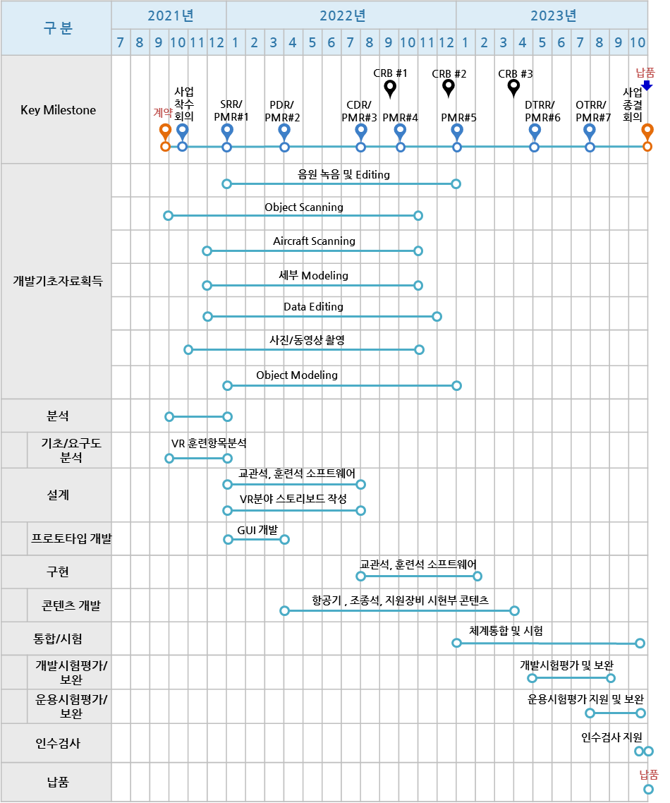
○ WBS별 개발일정_(K)F-16 MTS 구축
WBS ID | Activity/Task(WBS) |  |  |  |  | Task Owner | 일정 |  |  |  | 2021년 |  |  | 2022년 |  |  |  |  |  |  |  |  |  |  |  | 2023년 |  |  |  |  |  |  |  |  |  | Rationale | 비고
 |  |  |  |  |  |  | 시작 | 완료예정일 | 완료일 | Status | 10 | 11 | 12 | 1 | 2 | 3 | 4 | 5 | 6 | 7 | 8 | 9 | 10 | 11 | 12 | 1 | 2 | 3 | 4 | 5 | 6 | 7 | 8 | 9 | 10
 | Total |  |  |  |  |  |  |  |  |  | 0.0 | 0.0 | 0.0 | 0.0 | 0.0 | 0.0 | 0.0 | 0.0 | 0.0 | 0.0 | 0.0 | 0.0 | 0.0 | 0.0 | 0.0 | 0.0 | 0.0 | 0.0 | 0.0 | 0.0 | 0.0 | 0.0 | 0.0 | 0.0 | 0.0
3 | VR 개발
3.1 |  | 분석단계 |  |  |  | 곽승호
3.1.1 |  |  | 개발기초자료 확보
3.1.2 |  |  | 요구사항 분석
3.1.3 |  |  | 훈련항목 분석
3.1.4 |  |  | 프로토타입 계획 수립
3.1.5 |  |  | 요구도 분석 보고서
3.1.6 |  |  | S/W 개발계획서 작성
3.1.7 |  |  | 요구사항 검토회의(SRR) 수행
3.1.2 |  |  | 프로토타입 개발
3.1.2.1 |  |  |  | 스타일가이드 작성 |  |  |  |  |  |  |  |  |  |  |  |  |  |  |  |  |  |  |  |  |  |  |  |  |  |  |  |  |  |  |  | 스타일가이드
3.1.2.2 |  |  |  | 프로토타입 개발 |  |  |  |  |  |  |  |  |  |  |  |  |  |  |  |  |  |  |  |  |  |  |  |  |  |  |  |  |  |  |  | 프로토타입 개발물
3.1.2.3 |  |  |  | 프로토타입 시연
3.2 |  | 설계단계 |  |  |  | 곽승호
3.2.1 |  |  | 정비훈련절차 식별/분석(스토리보드 초안)
3.2.2 |  |  | 스토리보드 작성(교수설계)
3.3 |  | 개발단계
3.3.1 |  |  | 콘텐츠 Source 구축 |  |  | 곽승호
3.3.1.1 |  |  |  | 3D Scan (사진촬영 포함)
3.3.2 |  |  | VR 콘텐츠 개발 |  |  | 곽승호
3.3.2.1 |  |  |  | 기체(4)
3.3.2.2 |  |  |  | 연료반(11)
3.3.2.3 |  |  |  | 일선정비(3)
3.3.2.4 |  |  |  | 일선무장(3)
3.3.2.5 |  |  |  | 유도무기(9)
3.3.2.6 |  |  |  | 탄약관리(11)
3.3.2.7 |  |  |  | 탄약지원(11)
3.3.2.8 |  |  |  | 영상장치반(5)
3.3.2.9 |  |  |  | 화력제어(2)
3.3.2.10 |  |  |  | 통신항법반(37)
3.3.2.11 |  |  |  | 비행제어(5)
3.3.2.12 |  |  |  | 전기(7)
3.3.2.13 |  |  |  | 유압(8)
3.3.2.14 |  |  |  | 공통항목(6)
3.3.2.15 |  |  |  | 정비자격(4)
3.3.3 |  |  | 교관석, 훈련석 소프트웨어 개발
3.3.3.1 |  |  |  | 기본설계
3.3.3.2 |  |  |  | 상세설계
3.3.3.2.1 |  |  |  |  | 교관석 SW 설계
3.3.3.2.2 |  |  |  |  | 훈련석 SW 설계
3.3.3.3 |  |  |  | 구현
3.3.3.3.1 |  |  |  |  | 교관석 SW 개발
3.3.3.3.2 |  |  |  |  | 훈련석 SW 개발
3.3.4 |  |  | 통합/시험 |  |  |  | 2023-02-01 | 2023-09-30
3.3.4.1 |  |  |  | 시스템 통합(H/W, S/W) |  |  | 2023-02-01 | 2023-04-30
3.3.4.2 |  |  |  | 시스템 통합시험 |  |  | 2023-04-24 | 2023-05-31
3.3.4.3 |  |  |  | 개발시험평가/보완 |  |  | 2023-05-01 | 2023-06-30 |  |  |  |  |  |  |  |  |  |  |  |  |  |  |  |  |  |  |  |  |  |  |  |  |  |  |  | 개발시험평가계획서, 절차서, 결과보고서
3.3.4.4 |  |  |  | 이전/설치/교육 |  |  | 2023-07-01 | 2023-07-31
3.3.4.5 |  |  |  | 운용시험평가/보완 |  |  | 2023-08-01 | 2023-09-27 |  |  |  |  |  |  |  |  |  |  |  |  |  |  |  |  |  |  |  |  |  |  |  |  |  |  |  | 운용시험평가계획서, 절차서, 결과보고서
3.3.5 |  |  | 인수검사 |  |  |  | 2023-10-04 | 2023-10-30
3.3.6 |  |  | 납품 |  |  |  | 2023-10-31 | 2023-10-31

4.정비훈련실습장비(MTD)
○ WBS별 개발일정_(K)F-16 MTS 구축
WBS ID | Activity/Task(WBS) |  |  |  |  | Task Owner | 일정 |  |  |  | 2021년 |  |  | 2022년 |  |  |  |  |  |  |  |  |  |  |  | 2023년 |  |  |  |  |  |  |  |  |  | Rationale | 비고
 |  |  |  |  |  |  | 시작 | 완료예정일 | 완료일 | Status | 10 | 11 | 12 | 1 | 2 | 3 | 4 | 5 | 6 | 7 | 8 | 9 | 10 | 11 | 12 | 1 | 2 | 3 | 4 | 5 | 6 | 7 | 8 | 9 | 10
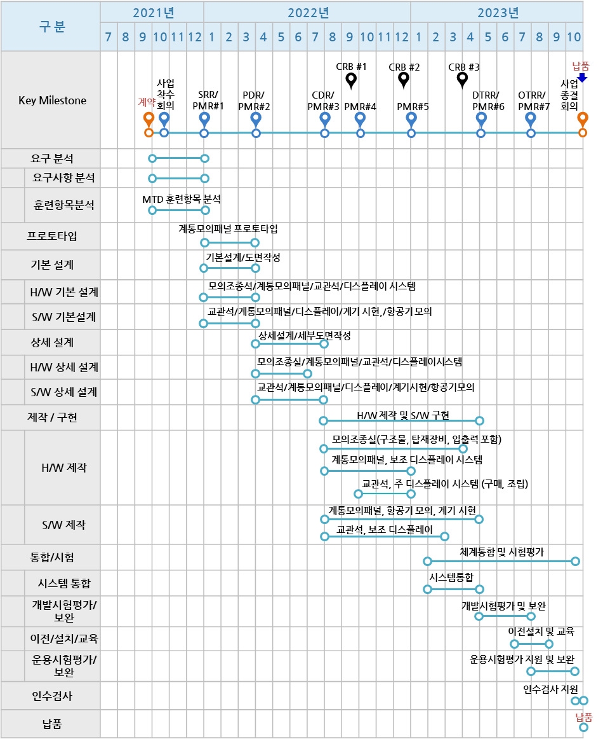
 | Total |  |  |  |  |  |  |  |  |  | 0.0 | 0.0 | 0.0 | 0.0 | 0.0 | 0.0 | 0.0 | 0.0 | 0.0 | 0.0 | 0.0 | 0.0 | 0.0 | 0.0 | 0.0 | 0.0 | 0.0 | 0.0 | 0.0 | 0.0 | 0.0 | 0.0 | 0.0 | 0.0 | 0.0
4 | 정비훈련실습체계(MTD)
4.1 |  | 분석단계
4.1.1 |  |  | 개발기초자료 확보 (T.O 확보)
4.1.2 |  |  | 요구사항 분석
4.1.3 |  |  | 훈련항목분석
4.1.4 |  |  | 프로토타입 계획 수립
4.1.5 |  |  | 요구도 분석 보고서 |  |  |  |  |  |  |  |  |  |  |  |  |  |  |  |  |  |  |  |  |  |  |  |  |  |  |  |  |  |  |  |  | SRR 발표자료 활용
4.1.6 |  |  | S/W 개발계획서 작성 |  |  |  |  |  |  |  |  |  |  |  |  |  |  |  |  |  |  |  |  |  |  |  |  |  |  |  |  |  |  |  |  | SDP(개발언어, 개발환경, 시험방법 등)
4.1.7 |  |  | 요구사항 검토회의(SRR) 수행 |  |  |  |  |  |  |  |  |  |  |  |  |  |  |  |  |  |  |  |  |  |  |  |  |  |  |  |  |  |  |  |  | SRR 발표자료
4.2 |  | 설계단계
4.2.1 |  |  | 개발규격서 작성
4.2.2 |  |  | 설계기술서 작성 |  |  |  |  |  |  |  |  |  |  |  |  |  |  |  |  |  |  |  |  |  |  |  |  |  |  |  |  |  |  |  |  | 시스템 요구사항 기술
4.2.3 |  |  | H/W 기본설계 |  |  |  |  |  |  |  |  |  |  |  |  |  |  |  |  |  |  |  |  |  |  |  |  |  |  |  |  |  |  |  |  | 제품규격서
4.2.3.1 |  |  |  | 모의조종석 |  |  |  |  |  |  |  |  |  |  |  |  |  |  |  |  |  |  |  |  |  |  |  |  |  |  |  |  |  |  |  | 3D Model, 도면, BOM
4.2.3.2 |  |  |  | 계통모의패널 |  |  |  |  |  |  |  |  |  |  |  |  |  |  |  |  |  |  |  |  |  |  |  |  |  |  |  |  |  |  |  | 3D Model, 도면, BOM
4.2.3.3 |  |  |  | 교관석 |  |  |  |  |  |  |  |  |  |  |  |  |  |  |  |  |  |  |  |  |  |  |  |  |  |  |  |  |  |  |  | 3D Model, 도면, BOM
4.2.3.4 |  |  |  | 주/보조 디스플레이시스템 |  |  |  |  |  |  |  |  |  |  |  |  |  |  |  |  |  |  |  |  |  |  |  |  |  |  |  |  |  |  |  | 3D Model, 도면, BOM
4.2.4 |  |  | S/W 기본설계
4.2.4.1 |  |  |  | 프로토타입 개발(계통모의) |  |  |  |  |  |  |  |  |  |  |  |  |  |  |  |  |  |  |  |  |  |  |  |  |  |  |  |  |  |  |  | 프로토타입 시연
4.2.4.2 |  |  |  | 교관석
4.2.4.2.1 |  |  |  |  | S/W 요구사항 명세서 작성 |  |  |  |  |  |  |  |  |  |  |  |  |  |  |  |  |  |  |  |  |  |  |  |  |  |  |  |  |  |  | SRS
4.2.4.2.2 |  |  |  |  | S/W 설계기술서 작성 (초안) |  |  |  |  |  |  |  |  |  |  |  |  |  |  |  |  |  |  |  |  |  |  |  |  |  |  |  |  |  |  | SDD 초안 (IDD, DBDD 포함)
4.2.4.3 |  |  |  | 계통모의패널
4.2.4.3.1 |  |  |  |  | S/W 요구사항 명세서 작성 |  |  |  |  |  |  |  |  |  |  |  |  |  |  |  |  |  |  |  |  |  |  |  |  |  |  |  |  |  |  | SRS
4.2.4.3.2 |  |  |  |  | S/W 설계기술서 작성 (초안) |  |  |  |  |  |  |  |  |  |  |  |  |  |  |  |  |  |  |  |  |  |  |  |  |  |  |  |  |  |  | SDD 초안 (IDD, DBDD 포함)
4.2.4.4 |  |  |  | 주/보조 디스플레이
4.2.4.4.1 |  |  |  |  | S/W 요구사항 명세서 작성 |  |  |  |  |  |  |  |  |  |  |  |  |  |  |  |  |  |  |  |  |  |  |  |  |  |  |  |  |  |  | SRS
4.2.4.4.2 |  |  |  |  | S/W 설계기술서 작성 (초안) |  |  |  |  |  |  |  |  |  |  |  |  |  |  |  |  |  |  |  |  |  |  |  |  |  |  |  |  |  |  | SDD 초안 (IDD, DBDD 포함)
4.2.4.5 |  |  |  | 계기시현
4.2.4.5.1 |  |  |  |  | S/W 요구사항 명세서 작성 |  |  |  |  |  |  |  |  |  |  |  |  |  |  |  |  |  |  |  |  |  |  |  |  |  |  |  |  |  |  | SRS
4.2.4.5.2 |  |  |  |  | S/W 설계기술서 작성 (초안) |  |  |  |  |  |  |  |  |  |  |  |  |  |  |  |  |  |  |  |  |  |  |  |  |  |  |  |  |  |  | SDD 초안 (IDD, DBDD 포함)
4.2.4.6 |  |  |  | 항공기 모의
4.2.4.6.1 |  |  |  |  | S/W 요구사항 명세서 작성 |  |  |  |  |  |  |  |  |  |  |  |  |  |  |  |  |  |  |  |  |  |  |  |  |  |  |  |  |  |  | SRS
4.2.4.6.2 |  |  |  |  | S/W 설계기술서 작성 (초안) |  |  |  |  |  |  |  |  |  |  |  |  |  |  |  |  |  |  |  |  |  |  |  |  |  |  |  |  |  |  | SDD 초안 (IDD, DBDD 포함)
4.2.5 |  |  | 기본설계 검토회의(PDR) 수행 |  |  |  |  |  |  |  |  |  |  |  |  |  |  |  |  |  |  |  |  |  |  |  |  |  |  |  |  |  |  |  |  | PDR 발표자료
4.2.6 |  |  | H/W 상세설계
4.2.6.1 |  |  |  | 모의조종석 |  |  |  |  |  |  |  |  |  |  |  |  |  |  |  |  |  |  |  |  |  |  |  |  |  |  |  |  |  |  |  | BOM, 도면(3D 모델 포함),시스템설계명세서
4.2.6.2 |  |  |  | 계통모의패널 |  |  |  |  |  |  |  |  |  |  |  |  |  |  |  |  |  |  |  |  |  |  |  |  |  |  |  |  |  |  |  | BOM, 도면(3D 모델 포함),시스템설계명세서
4.2.6.3 |  |  |  | 교관석 |  |  |  |  |  |  |  |  |  |  |  |  |  |  |  |  |  |  |  |  |  |  |  |  |  |  |  |  |  |  |  | BOM, 도면(3D 모델 포함),시스템설계명세서
4.2.6.4 |  |  |  | 주/보조 디스플레이시스템 |  |  |  |  |  |  |  |  |  |  |  |  |  |  |  |  |  |  |  |  |  |  |  |  |  |  |  |  |  |  |  | BOM, 도면(3D 모델 포함),시스템설계명세서
4.2.7 |  |  | S/W 상세설계
4.2.7.1 |  |  |  | 교관석
4.2.7.1.1 |  |  |  |  | S/W 설계기술서 작성 |  |  |  |  |  |  |  |  |  |  |  |  |  |  |  |  |  |  |  |  |  |  |  |  |  |  |  |  |  |  | SDD
4.2.7.2 |  |  |  | 계통모의패널
4.2.7.2.1 |  |  |  |  | S/W 설계기술서 작성 |  |  |  |  |  |  |  |  |  |  |  |  |  |  |  |  |  |  |  |  |  |  |  |  |  |  |  |  |  |  | SDD
4.2.7.3 |  |  |  | 보조 디스플레이
4.2.7.3.1 |  |  |  |  | S/W 설계기술서 작성 |  |  |  |  |  |  |  |  |  |  |  |  |  |  |  |  |  |  |  |  |  |  |  |  |  |  |  |  |  |  | SDD
4.2.7.4 |  |  |  | 계기시현
4.2.7.4.1 |  |  |  |  | S/W 설계기술서 작성 |  |  |  |  |  |  |  |  |  |  |  |  |  |  |  |  |  |  |  |  |  |  |  |  |  |  |  |  |  |  | SDD
4.2.7.5 |  |  |  | 항공기 모의
4.2.7.5.1 |  |  |  |  | S/W 설계기술서 작성 |  |  |  |  |  |  |  |  |  |  |  |  |  |  |  |  |  |  |  |  |  |  |  |  |  |  |  |  |  |  | SDD
4.2.7.6 |  |  |  | S/W 통합시험계획서 작성 (초안) |  |  |  |  |  |  |  |  |  |  |  |  |  |  |  |  |  |  |  |  |  |  |  |  |  |  |  |  |  |  |  | STP, 초안
4.2.8 |  |  | 상세설계 검토회의(CDR) 수행 |  |  |  |  |  |  |  |  |  |  |  |  |  |  |  |  |  |  |  |  |  |  |  |  |  |  |  |  |  |  |  |  | CDR 발표자료
4.3 |  | 개발단계
4.3.1 |  |  | MTD 콘텐츠 개발
4.3.1.1 |  |  |  | 기체(3) |  |  |  |  |  |  |  |  |  |  |  |  |  |  |  |  |  |  |  |  |  |  |  |  |  |  |  |  |  |  |  | VMT Contents 개발물
4.3.1.2 |  |  |  | 연료반(1) |  |  |  |  |  |  |  |  |  |  |  |  |  |  |  |  |  |  |  |  |  |  |  |  |  |  |  |  |  |  |  | VMT Contents 개발물
4.3.1.3 |  |  |  | 일선정비(1) |  |  |  |  |  |  |  |  |  |  |  |  |  |  |  |  |  |  |  |  |  |  |  |  |  |  |  |  |  |  |  | VMT Contents 개발물
4.3.1.4 |  |  |  | 주기검사(2)
4.3.1.5 |  |  |  | 일선무장(18) |  |  |  |  |  |  |  |  |  |  |  |  |  |  |  |  |  |  |  |  |  |  |  |  |  |  |  |  |  |  |  | VMT Contents 개발물
4.3.1.6 |  |  |  | 기관일선(3) |  |  |  |  |  |  |  |  |  |  |  |  |  |  |  |  |  |  |  |  |  |  |  |  |  |  |  |  |  |  |  | VMT Contents 개발물
4.3.1.7 |  |  |  | 영상장치반(2) |  |  |  |  |  |  |  |  |  |  |  |  |  |  |  |  |  |  |  |  |  |  |  |  |  |  |  |  |  |  |  | VMT Contents 개발물
4.3.1.8 |  |  |  | 정밀폭격장치(일선)(1) |  |  |  |  |  |  |  |  |  |  |  |  |  |  |  |  |  |  |  |  |  |  |  |  |  |  |  |  |  |  |  | VMT Contents 개발물
4.3.1.9 |  |  |  | 화력제어(18) |  |  |  |  |  |  |  |  |  |  |  |  |  |  |  |  |  |  |  |  |  |  |  |  |  |  |  |  |  |  |  | VMT Contents 개발물
4.3.1.10 |  |  |  | 통신항법반(11) |  |  |  |  |  |  |  |  |  |  |  |  |  |  |  |  |  |  |  |  |  |  |  |  |  |  |  |  |  |  |  | VMT Contents 개발물
4.3.1.11 |  |  |  | 비행제어(8) |  |  |  |  |  |  |  |  |  |  |  |  |  |  |  |  |  |  |  |  |  |  |  |  |  |  |  |  |  |  |  | VMT Contents 개발물
4.3.1.12 |  |  |  | 전기(6) |  |  |  |  |  |  |  |  |  |  |  |  |  |  |  |  |  |  |  |  |  |  |  |  |  |  |  |  |  |  |  | VMT Contents 개발물
4.3.1.13 |  |  |  | 유압(2) |  |  |  |  |  |  |  |  |  |  |  |  |  |  |  |  |  |  |  |  |  |  |  |  |  |  |  |  |  |  |  | VMT Contents 개발물
4.3.1.14 |  |  |  | 공통항목(2) |  |  |  |  |  |  |  |  |  |  |  |  |  |  |  |  |  |  |  |  |  |  |  |  |  |  |  |  |  |  |  | VMT Contents 개발물
4.3.1.15 |  |  |  | 정비자격(2) |  |  |  |  |  |  |  |  |  |  |  |  |  |  |  |  |  |  |  |  |  |  |  |  |  |  |  |  |  |  |  | VMT Contents 개발물
4.3.2 |  |  | HW 제작 및 구현
4.3.2.1 |  |  |  | 모의조종실 제작
4.3.2.2 |  |  |  | 계통모의 패널 제작 (구조물, 탑재장비, 입출력 포함)
4.3.2.3 |  |  |  | 보조 디스플레이 시스템 제작
4.3.2.4 |  |  |  | 교관석 시스템 제작(구매/조립)
4.3.2.5 |  |  |  | 주 디스플레이 시스템 제작(구매/조립)
4.3.3 |  |  | SW 제작 및 구현
4.3.3.1 |  |  |  | 모의 조종실
4.3.3.2 |  |  |  | 항공기 모의
4.3.3.3 |  |  |  | 계기시현
4.3.3.4 |  |  |  | 교관석
4.3.3.5 |  |  |  | 보조 디스플레이
4.3.4 |  |  | 통합/시험 |  |  |  | 2023-02-01 | 2023-09-30
4.3.4.1 |  |  |  | 시스템 통합(H/W, S/W) |  |  | 2023-02-01 | 2023-04-30
4.3.4.2 |  |  |  | 시스템 통합시험 |  |  | 2023-04-24 | 2023-05-31
4.3.4.3 |  |  |  | 개발시험평가/보완 |  |  | 2023-05-01 | 2023-06-30 |  |  |  |  |  |  |  |  |  |  |  |  |  |  |  |  |  |  |  |  |  |  |  |  |  |  |  | 개발시험평가계획서, 절차서, 결과보고서
4.3.4.4 |  |  |  | 이전/설치/교육 |  |  | 2023-07-01 | 2023-07-31
4.3.4.5 |  |  |  | 운용시험평가/보완 |  |  | 2023-08-01 | 2023-09-27 |  |  |  |  |  |  |  |  |  |  |  |  |  |  |  |  |  |  |  |  |  |  |  |  |  |  |  | 운용시험평가계획서, 절차서, 결과보고서
4.3.5 |  |  | 인수검사 |  |  |  | 2023-10-04 | 2023-10-30
4.3.6 |  |  | 납품 |  |  |  | 2023-10-31 | 2023-10-31

5.무장장착실습(WLT)
○ WBS별 개발일정_(K)F-16 MTS 구축
WBS ID | Activity/Task(WBS) |  |  | Task Owner | 일정 |  |  |  | 2021년 |  |  | 2022년 |  |  |  |  |  |  |  |  |  |  |  | 2023년 |  |  |  |  |  |  |  |  |  | Rationale | 비고
 |  |  |  |  | 시작 | 완료예정일 | 완료일 | Status | 10 | 11 | 12 | 1 | 2 | 3 | 4 | 5 | 6 | 7 | 8 | 9 | 10 | 11 | 12 | 1 | 2 | 3 | 4 | 5 | 6 | 7 | 8 | 9 | 10
 | Total |  |  |  |  |  |  |  | 0.0 | 0.0 | 0.0 | 0.0 | 0.0 | 0.0 | 0.0 | 0.0 | 0.0 | 0.0 | 0.0 | 0.0 | 0.0 | 0.0 | 0.0 | 0.0 | 0.0 | 0.0 | 0.0 | 0.0 | 0.0 | 0.0 | 0.0 | 0.0 | 0.0
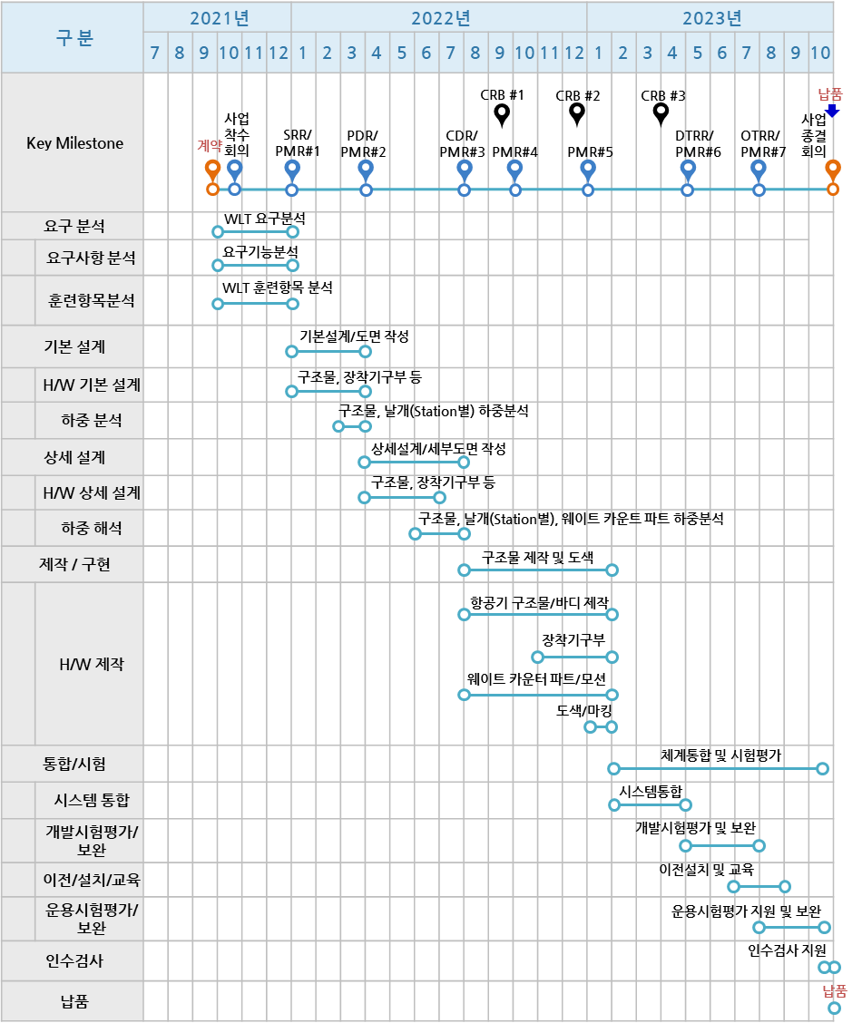
5 | WLT
5.1 |  | 분석단계
5.1.1 |  |  | 요구사항 분석 | 윤성업
5.1.2 |  |  | 요구기능분석 | 윤성업
5.1.3 |  |  | 훈련항목 분석(22) | 윤성업
5.2 |  | 설계단계
5.2.1 |  |  | 기본설계 | 윤성업/신규 1 |  |  |  |  |  |  |  |  |  |  |  |  |  |  |  |  |  |  |  |  |  |  |  |  |  |  |  |  |  | 제품규격서
5.2.2 |  |  | HW 기본설계 | 윤성업/신규 2
5.2.3 |  |  | 하중분석 | 윤성업/신규 3
5.2.4 |  |  | HW 상세설계 | 윤성업/신규 4
5.2.5 |  |  | 하중 해석 | 윤성업/신규 5 |  |  |  |  |  |  |  |  |  |  |  |  |  |  |  |  |  |  |  |  |  |  |  |  |  |  |  |  |  | BOM, 도면(3D 모델 포함),시스템설계명세서
5.3 |  | 제작
5.3.1 |  |  | 항공기 구조물 | 윤성업/신규1
5.3.2 |  |  | 장착 기구부 | 윤성업/신규2
5.3.3 |  |  | 웨이트 카운트 파트/모션 | 윤성업/신규3
5.3.4 |  |  | 도색/마킹 | 윤성업/신규4
5.4 |  | 통합/시험 |  |  |  |  |  |  |  |  |  |  |  |  |  |  |  |  |  |  |  |  |  |  |  |  |  |  |  |  |  |  |  | 수락시험계획서/절차서/결과보고서
5.4.1 |  |  | 시스템 통합 | 윤성업/신규1 | 2023-02-01 | 2023-04-30
5.4.2 |  |  | 개발시험평가 보완 | 윤성업/신규2 | 2023-05-01 | 2023-06-30
5.4.3 |  |  | 이전/설치/교육 | 윤성업/신규3 | 2023-07-01 | 2023-07-31
5.4.4 |  |  | 운용시험평가/보완 | 윤성업/신규4 | 2023-08-01 | 2023-09-27
5.5 |  | 인수검사 |  | 윤성업 | 2023-10-04 | 2023-10-30
5.6 |  | 납품 |  | 윤성업 | 2023-10-31 | 2023-10-31

6.TIMS
○ WBS별 개발일정_(K)F-16 MTS 구축
WBS ID | Activity/Task(WBS) |  |  |  |  |  |  | Task Owner | 일정 |  |  |  | 2021년 |  |  | 2022년 |  |  |  |  |  |  |  |  |  |  |  | 2023년 |  |  |  |  |  |  |  |  |  | Rationale | 비고
 |  |  |  |  |  |  |  |  | 시작 | 완료예정일 | 완료일 | Status | 10 | 11 | 12 | 1 | 2 | 3 | 4 | 5 | 6 | 7 | 8 | 9 | 10 | 11 | 12 | 1 | 2 | 3 | 4 | 5 | 6 | 7 | 8 | 9 | 10
 | Total |  |  |  |  |  |  |  |  |  |  |  | 0.0 | 0.0 | 0.0 | 0.0 | 0.0 | 0.0 | 0.0 | 0.0 | 0.0 | 0.0 | 0.0 | 0.0 | 0.0 | 0.0 | 0.0 | 0.0 | 0.0 | 0.0 | 0.0 | 0.0 | 0.0 | 0.0 | 0.0 | 0.0 | 0.0 |  |  | Resource Pool | Capability
6 | 통합훈련관리체계(TIMS) |  |  |  |  |  |  |  |  |  |  |  |  |  |  |  |  |  |  |  |  |  |  |  |  |  |  |  |  |  |  |  |  |  |  |  |  |  |  | #1 PM/PL | 특급
6.1 |  | 분석단계 |  |  |  |  |  |  |  |  |  |  |  |  |  |  |  |  |  |  |  |  |  |  |  |  |  |  |  |  |  |  |  |  |  |  |  |  |  | #2 개발자 | 중급
6.1.1 |  |  | 체계/요구사항 분석 및 검토 |  |  |  |  |  |  |  |  |  |  |  |  |  |  |  |  |  |  |  |  |  |  |  |  |  |  |  |  |  |  |  |  |  |  | 소프트웨어 개발계획서(SDP) |  | #3 개발자 | 중상급
6.1.2 |  |  | 소프트웨어 요구사항 분석 및 검토
6.2 |  | 기본설계단계 |  |  |  |  |  |  |  |  |  |  |  |  |  |  |  |  |  |  |  |  |  |  |  |  |  |  |  |  |  |  |  |  |  |  |  | 소프트웨어 요구사항명세서(SRS)
6.2.1 |  |  | 소프트웨어 구조 정의 및 설계
6.2.2 |  |  | 인터페이스 설계
6.2.3 |  |  | 데이터베이스 설계
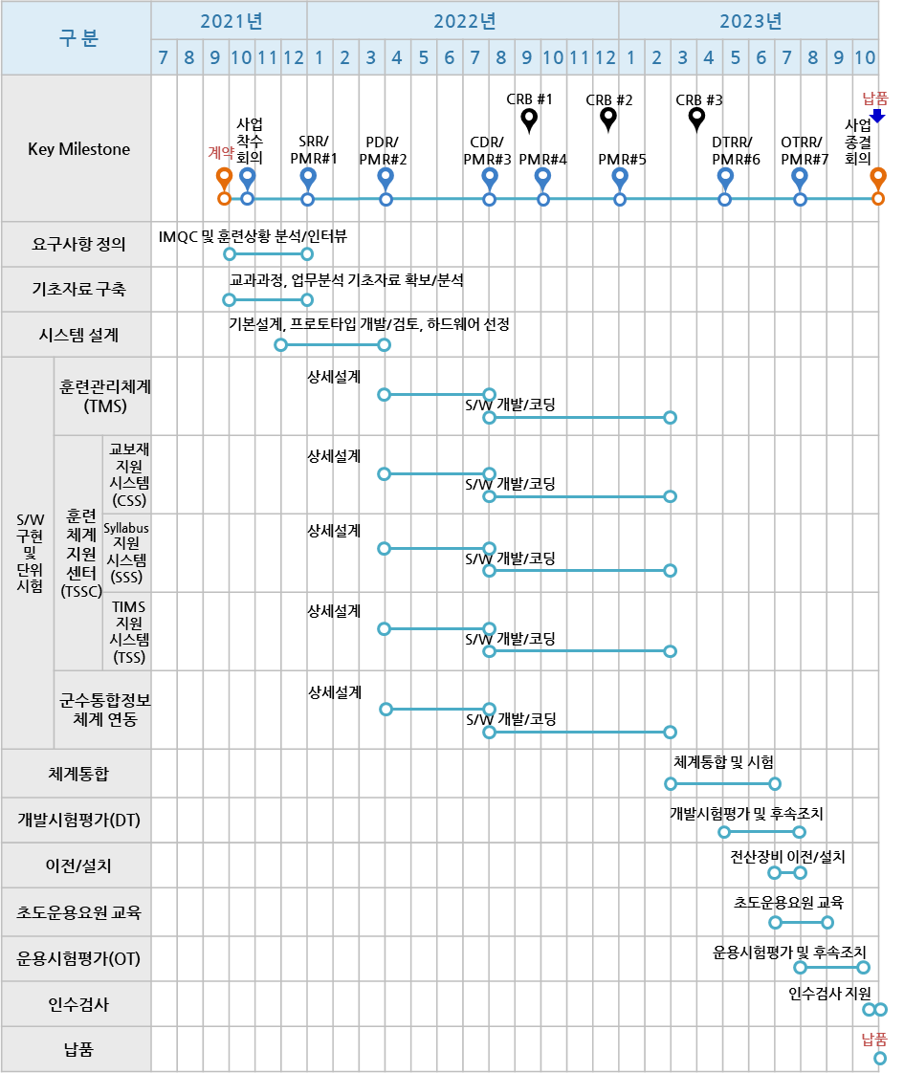
6.2.4 |  |  | 소프트웨어 구조설계 검토
6.3 |  | 상세설계단계 |  |  |  |  |  |  |  |  |  |  |  |  |  |  |  |  |  |  |  |  |  |  |  |  |  |  |  |  |  |  |  |  |  |  |  | 소프트웨어 설계기술서(SDD)
6.3.1 |  |  | 소프트웨어 구성요소 상세설계
6.3.1.1. |  |  |  | 훈련관리체계(TMS)
6.3.1.1.1 |  |  |  |  | 자원관리
6.3.1.1.1.1 |  |  |  |  |  | 과정관리
6.3.1.1.1.1.1 |  |  |  |  |  |  | IMQC
6.3.1.1.1.1.2 |  |  |  |  |  |  | 자격취득
6.3.1.1.1.2 |  |  |  |  |  | 정비사관리
6.3.1.1.1.2.1 |  |  |  |  |  |  | 정비사정보
6.3.1.1.1.2.2 |  |  |  |  |  |  | 개인일정
6.3.1.1.1.2.3 |  |  |  |  |  |  | 대대일정
6.3.1.1.1.3 |  |  |  |  |  | 학습자료관리
6.3.1.1.1.3.1 |  |  |  |  |  |  | VMT(CBT)
6.3.1.1.1.3.2 |  |  |  |  |  |  | 교육보조물
6.3.1.1.1.4 |  |  |  |  |  | 훈련장비관리
6.3.1.1.1.4.1 |  |  |  |  |  |  | 훈련장비현황
6.3.1.1.1.5 |  |  |  |  |  | 훈련시설관리
6.3.1.1.1.5.1 |  |  |  |  |  |  | 훈련시설현황
6.3.1.1.2 |  |  |  |  | 훈련계획관리
6.3.1.1.2.1 |  |  |  |  |  | 연간계획관리
6.3.1.1.2.1.1 |  |  |  |  |  |  | IMQC
6.3.1.1.2.2 |  |  |  |  |  | 월간계획관리
6.3.1.1.2.2.1 |  |  |  |  |  |  | IMQC
6.3.1.1.2.2.2 |  |  |  |  |  |  | 자격취득
6.3.1.1.2.2.3 |  |  |  |  |  |  | 일반과정
6.3.1.1.3 |  |  |  |  | 훈련운영
6.3.1.1.3.1 |  |  |  |  |  | 훈련계획
6.3.1.1.3.1.1 |  |  |  |  |  |  | IMQC
6.3.1.1.3.1.2 |  |  |  |  |  |  | 자격취득
6.3.1.1.3.1.3 |  |  |  |  |  |  | 일반과정
6.3.1.1.3.2 |  |  |  |  |  | 훈련현황
6.3.1.1.3.2.1 |  |  |  |  |  |  | IMQC
6.3.1.1.3.2.2 |  |  |  |  |  |  | 자격취득
6.3.1.1.3.2.3 |  |  |  |  |  |  | 일반과정
6.3.1.1.3.3 |  |  |  |  |  | 학술교육평가
6.3.1.1.3.3.1 |  |  |  |  |  |  | 계획수립
6.3.1.1.3.3.2 |  |  |  |  |  |  | 평가응시
6.3.1.1.3.3.3 |  |  |  |  |  |  | 평가통제
6.3.1.1.3.3.4 |  |  |  |  |  |  | 채점
6.3.1.1.3.3.5 |  |  |  |  |  |  | 결과조회
6.3.1.1.3.4 |  |  |  |  |  | 훈련결과
6.3.1.1.3.4.1 |  |  |  |  |  |  | IMQC
6.3.1.1.3.4.2 |  |  |  |  |  |  | 자격취득
6.3.1.1.3.4.3 |  |  |  |  |  |  | 일반과정
6.3.1.1.3.4.4 |  |  |  |  |  |  | 종합등급현황
6.3.1.1.3.4.5 |  |  |  |  |  |  | 자격취득현황
6.3.1.1.3.4.6 |  |  |  |  |  |  | IMQC현황
6.3.1.1.3.4.7 |  |  |  |  |  |  | IMQC검열
6.3.1.1.3.5 |  |  |  |  |  | 설문
6.3.1.1.3.5.1 |  |  |  |  |  |  | 설문출제
6.3.1.1.3.5.2 |  |  |  |  |  |  | 설문응답
6.3.1.1.3.6 |  |  |  |  |  | 메시지
6.3.1.1.3.6.1 |  |  |  |  |  |  | 수신메시지
6.3.1.1.3.6.2 |  |  |  |  |  |  | 발신메시지
6.3.1.1.3.6.3 |  |  |  |  |  |  | 메시지작성
6.3.1.1.3.6.4 |  |  |  |  |  |  | 휴지통
6.3.1.1.3.7 |  |  |  |  |  | 게시판
6.3.1.1.3.7.1 |  |  |  |  |  |  | 공지사항
6.3.1.1.3.7.2 |  |  |  |  |  |  | 건의&제안사항
6.3.1.1.3.7.3 |  |  |  |  |  |  | 자유게시판
6.3.1.1.4 |  |  |  |  | 훈련분석
6.3.1.1.4.1 |  |  |  |  |  | 훈련장비
6.3.1.1.4.1.1 |  |  |  |  |  |  | 가동시간
6.3.1.1.4.1.2 |  |  |  |  |  |  | 훈련시간
6.3.1.1.4.1.3 |  |  |  |  |  |  | 고장현황
6.3.1.1.4.2 |  |  |  |  |  | 훈련결과
6.3.1.1.4.2.1 |  |  |  |  |  |  | IMQC항목이수현황
6.3.1.1.4.2.2 |  |  |  |  |  |  | 종합등급승급현황
6.3.1.1.4.2.3 |  |  |  |  |  |  | 자격취득현황
6.3.1.1.4.2.4 |  |  |  |  |  |  | 오조작비율
6.3.1.1.4.3 |  |  |  |  |  | 설문
6.3.1.1.4.3.1 |  |  |  |  |  |  | 설문결과
6.3.1.1.5 |  |  |  | TIMS 지원시스템(TSS)
6.3.1.1.5.1 |  |  |  |  | 시스템도구
6.3.1.1.5.1.1 |  |  |  |  |  | 사용자관리
6.3.1.1.5.1.2 |  |  |  |  |  | 메뉴관리
6.3.1.1.5.1.3 |  |  |  |  |  | 시스템이력
6.3.1.1.5.1.4 |  |  |  |  |  | 메시지
6.3.1.1.5.1.5 |  |  |  |  |  | 게시판
6.3.1.1.5.1.6 |  |  |  |  |  | TIMS코드관리
6.3.1.1.5.2 |  |  |  |  | 연동관리
6.3.1.1.5.2.1 |  |  |  |  |  | 수신
6.3.1.1.5.2.2 |  |  |  |  |  | 송신
6.3.1.1.5.2.3 |  |  |  |  |  | 연동로그관리
6.3.1.1.5.3 |  |  |  |  | 훈련시설관리
6.3.1.1.5.3.1 |  |  |  |  |  | 기본정보등록
6.3.1.1.5.3.2 |  |  |  |  |  | 가용현황관리
6.3.1.1.5.4 |  |  |  |  | 설문관리
6.3.1.1.5.4.1 |  |  |  |  |  | 설문작성
6.3.1.1.5.4.2 |  |  |  |  |  | 설문출제
6.3.1.1.5.4.3 |  |  |  |  |  | 설문응답
6.3.1.1.5.4.4 |  |  |  |  |  | 설문결과
6.3.1.1.6 |  |  |  | Contents 지원시스템(CSS)
6.3.1.1.6.1 |  |  |  |  | 훈련장비관리
6.3.1.1.6.1.1 |  |  |  |  |  | 장비제원
6.3.1.1.6.1.2 |  |  |  |  |  | 계획정비
6.3.1.1.6.1.3 |  |  |  |  |  | 비계획정비
6.3.1.1.6.2 |  |  |  |  | 교육보조물관리
6.3.1.1.6.2.1 |  |  |  |  |  | 기본정보등록
6.3.1.1.6.2.2 |  |  |  |  |  | 대여현황
6.3.1.1.6.2.3 |  |  |  |  |  | 사용이력
6.3.1.1.6.3 |  |  |  |  | 학습자료관리
6.3.1.1.6.3.1 |  |  |  |  |  | 편성정보
6.3.1.1.6.3.2 |  |  |  |  |  | 템플릿
6.3.1.1.6.3.3 |  |  |  |  |  | 학습모듈
6.3.1.1.6.3.4 |  |  |  |  |  | 강의구성
6.3.1.1.6.3.5 |  |  |  |  |  | 실습강의등록
6.3.1.1.6.4 |  |  |  |  | 학습자료형상관리
6.3.1.1.6.4.1 |  |  |  |  |  | 연계성추적
6.3.1.1.6.4.2 |  |  |  |  |  | Publish관리
6.3.1.1.6.4.3 |  |  |  |  |  | 변경이력관리
6.3.1.1.6.5 |  |  |  |  | 학습운영관리
6.3.1.1.6.5.1 |  |  |  |  |  | 과정운영관리
6.3.1.1.6.5.2 |  |  |  |  |  | 강의목록조회
6.3.1.1.6.6 |  |  |  |  | 평가관리
6.3.1.1.6.6.1 |  |  |  |  |  | 평가문항
6.3.1.1.6.6.2 |  |  |  |  |  | 평가문제지
6.3.1.1.6.6.3 |  |  |  |  |  | 평가통제
6.3.1.1.6.6.4 |  |  |  |  |  | 채점
6.3.1.1.6.6.5 |  |  |  |  |  | 결과조회
6.3.1.1.7 |  |  |  | Syllabus 지원시스템(SSS)
6.3.1.1.7.1 |  |  |  |  | 과정기준코드
6.3.1.1.7.1.1 |  |  |  |  |  | IMQC
6.3.1.1.7.1.2 |  |  |  |  |  | 자격취득
6.3.1.1.7.2 |  |  |  |  | 과정관리
6.3.1.1.7.2.1 |  |  |  |  |  | IMQC
6.3.1.1.7.2.2 |  |  |  |  |  | 자격취득
6.3.1.1.7.3 |  |  |  |  | 형상관리
6.3.1.1.7.3.1 |  |  |  |  |  | IMQC
6.3.1.1.7.3.2 |  |  |  |  |  | 자격취득
6.3.2 |  |  | 데이터베이스 상세설계
6.3.3 |  |  | 인터페이스 상세설계
6.3.4 |  |  | 소프트웨어 상세설계 검토
6.3.5 |  |  | 소프트웨어 통합시험 계획 수립 |  |  |  |  |  |  |  |  |  |  |  |  |  |  |  |  |  |  |  |  |  |  |  |  |  |  |  |  |  |  |  |  |  |  | 소프트웨어 시험계획서(SDP)
6.4 |  | 구현단계
6.4.1 |  |  | 단위 소프트웨어 구현 및 데이터베이스 개발
6.4.1.1. |  |  |  | 훈련관리체계(TMS)
6.4.1.1.1 |  |  |  |  | 자원관리
6.4.1.1.1.1 |  |  |  |  |  | 과정관리
6.4.1.1.1.1.1 |  |  |  |  |  |  | IMQC
6.4.1.1.1.1.2 |  |  |  |  |  |  | 자격취득
6.4.1.1.1.2 |  |  |  |  |  | 정비사관리
6.4.1.1.1.2.1 |  |  |  |  |  |  | 정비사정보
6.4.1.1.1.2.2 |  |  |  |  |  |  | 개인일정
6.4.1.1.1.2.3 |  |  |  |  |  |  | 대대일정
6.4.1.1.1.3 |  |  |  |  |  | 학습자료관리
6.4.1.1.1.3.1 |  |  |  |  |  |  | VMT(CBT)
6.4.1.1.1.3.2 |  |  |  |  |  |  | 교육보조물
6.4.1.1.1.4 |  |  |  |  |  | 훈련장비관리
6.4.1.1.1.4.1 |  |  |  |  |  |  | 훈련장비현황
6.4.1.1.1.5 |  |  |  |  |  | 훈련시설관리
6.4.1.1.1.5.1 |  |  |  |  |  |  | 훈련시설현황
6.4.1.1.2 |  |  |  |  | 훈련계획관리
6.4.1.1.2.1 |  |  |  |  |  | 연간계획관리
6.4.1.1.2.1.1 |  |  |  |  |  |  | IMQC
6.4.1.1.2.2 |  |  |  |  |  | 월간계획관리
6.4.1.1.2.2.1 |  |  |  |  |  |  | IMQC
6.4.1.1.2.2.2 |  |  |  |  |  |  | 자격취득
6.4.1.1.2.2.3 |  |  |  |  |  |  | 일반과정
6.4.1.1.3 |  |  |  |  | 훈련운영
6.4.1.1.3.1 |  |  |  |  |  | 훈련계획
6.4.1.1.3.1.1 |  |  |  |  |  |  | IMQC
6.4.1.1.3.1.2 |  |  |  |  |  |  | 자격취득
6.4.1.1.3.1.3 |  |  |  |  |  |  | 일반과정
6.4.1.1.3.2 |  |  |  |  |  | 훈련현황
6.4.1.1.3.2.1 |  |  |  |  |  |  | IMQC
6.4.1.1.3.2.2 |  |  |  |  |  |  | 자격취득
6.4.1.1.3.2.3 |  |  |  |  |  |  | 일반과정
6.4.1.1.3.3 |  |  |  |  |  | 학술교육평가
6.4.1.1.3.3.1 |  |  |  |  |  |  | 계획수립
6.4.1.1.3.3.2 |  |  |  |  |  |  | 평가응시
6.4.1.1.3.3.3 |  |  |  |  |  |  | 평가통제
6.4.1.1.3.3.4 |  |  |  |  |  |  | 채점
6.4.1.1.3.3.5 |  |  |  |  |  |  | 결과조회
6.4.1.1.3.4 |  |  |  |  |  | 훈련결과
6.4.1.1.3.4.1 |  |  |  |  |  |  | IMQC
6.4.1.1.3.4.2 |  |  |  |  |  |  | 자격취득
6.4.1.1.3.4.3 |  |  |  |  |  |  | 일반과정
6.4.1.1.3.4.4 |  |  |  |  |  |  | 종합등급현황
6.4.1.1.3.4.5 |  |  |  |  |  |  | 자격취득현황
6.4.1.1.3.4.6 |  |  |  |  |  |  | IMQC현황
6.4.1.1.3.4.7 |  |  |  |  |  |  | IMQC검열
6.4.1.1.3.5 |  |  |  |  |  | 설문
6.4.1.1.3.5.1 |  |  |  |  |  |  | 설문출제
6.4.1.1.3.5.2 |  |  |  |  |  |  | 설문응답
6.4.1.1.3.6 |  |  |  |  |  | 메시지
6.4.1.1.3.6.1 |  |  |  |  |  |  | 수신메시지
6.4.1.1.3.6.2 |  |  |  |  |  |  | 발신메시지
6.4.1.1.3.6.3 |  |  |  |  |  |  | 메시지작성
6.4.1.1.3.6.4 |  |  |  |  |  |  | 휴지통
6.4.1.1.3.7 |  |  |  |  |  | 게시판
6.4.1.1.3.7.1 |  |  |  |  |  |  | 공지사항
6.4.1.1.3.7.2 |  |  |  |  |  |  | 건의&제안사항
6.4.1.1.3.7.3 |  |  |  |  |  |  | 자유게시판
6.4.1.1.4 |  |  |  |  | 훈련분석
6.4.1.1.4.1 |  |  |  |  |  | 훈련장비
6.4.1.1.4.1.1 |  |  |  |  |  |  | 가동시간
6.4.1.1.4.1.2 |  |  |  |  |  |  | 훈련시간
6.4.1.1.4.1.3 |  |  |  |  |  |  | 고장현황
6.4.1.1.4.2 |  |  |  |  |  | 훈련결과
6.4.1.1.4.2.1 |  |  |  |  |  |  | IMQC항목이수현황
6.4.1.1.4.2.2 |  |  |  |  |  |  | 종합등급승급현황
6.4.1.1.4.2.3 |  |  |  |  |  |  | 자격취득현황
6.4.1.1.4.2.4 |  |  |  |  |  |  | 오조작비율
6.4.1.1.4.3 |  |  |  |  |  | 설문
6.4.1.1.4.3.1 |  |  |  |  |  |  | 설문결과
6.4.1.1.5 |  |  |  | TIMS 지원시스템(TSS)
6.4.1.1.5.1 |  |  |  |  | 시스템도구
6.4.1.1.5.1.1 |  |  |  |  |  | 사용자관리
6.4.1.1.5.1.2 |  |  |  |  |  | 메뉴관리
6.4.1.1.5.1.3 |  |  |  |  |  | 시스템이력
6.4.1.1.5.1.4 |  |  |  |  |  | 메시지
6.4.1.1.5.1.5 |  |  |  |  |  | 게시판
6.4.1.1.5.1.6 |  |  |  |  |  | TIMS코드관리
6.4.1.1.5.2 |  |  |  |  | 연동관리
6.4.1.1.5.2.1 |  |  |  |  |  | 수신
6.4.1.1.5.2.2 |  |  |  |  |  | 송신
6.4.1.1.5.2.3 |  |  |  |  |  | 연동로그관리
6.4.1.1.5.3 |  |  |  |  | 훈련시설관리
6.4.1.1.5.3.1 |  |  |  |  |  | 기본정보등록
6.4.1.1.5.3.2 |  |  |  |  |  | 가용현황관리
6.4.1.1.5.4 |  |  |  |  | 설문관리
6.4.1.1.5.4.1 |  |  |  |  |  | 설문작성
6.4.1.1.5.4.2 |  |  |  |  |  | 설문출제
6.4.1.1.5.4.3 |  |  |  |  |  | 설문응답
6.4.1.1.5.4.4 |  |  |  |  |  | 설문결과
6.4.1.1.6 |  |  |  | Contents 지원시스템(CSS)
6.4.1.1.6.1 |  |  |  |  | 훈련장비관리
6.4.1.1.6.1.1 |  |  |  |  |  | 장비제원
6.4.1.1.6.1.2 |  |  |  |  |  | 계획정비
6.4.1.1.6.1.3 |  |  |  |  |  | 비계획정비
6.4.1.1.6.2 |  |  |  |  | 교육보조물관리
6.4.1.1.6.2.1 |  |  |  |  |  | 기본정보등록
6.4.1.1.6.2.2 |  |  |  |  |  | 대여현황
6.4.1.1.6.2.3 |  |  |  |  |  | 사용이력
6.4.1.1.6.3 |  |  |  |  | 학습자료관리
6.4.1.1.6.3.1 |  |  |  |  |  | 편성정보
6.4.1.1.6.3.2 |  |  |  |  |  | 템플릿
6.4.1.1.6.3.3 |  |  |  |  |  | 학습모듈
6.4.1.1.6.3.4 |  |  |  |  |  | 강의구성
6.4.1.1.6.3.5 |  |  |  |  |  | 실습강의등록
6.4.1.1.6.4 |  |  |  |  | 학습자료형상관리
6.4.1.1.6.4.1 |  |  |  |  |  | 연계성추적
6.4.1.1.6.4.2 |  |  |  |  |  | Publish관리
6.4.1.1.6.4.3 |  |  |  |  |  | 변경이력관리
6.4.1.1.6.5 |  |  |  |  | 학습운영관리
6.4.1.1.6.5.1 |  |  |  |  |  | 과정운영관리
6.4.1.1.6.5.2 |  |  |  |  |  | 강의목록조회
6.4.1.1.6.6 |  |  |  |  | 평가관리
6.4.1.1.6.6.1 |  |  |  |  |  | 평가문항
6.4.1.1.6.6.2 |  |  |  |  |  | 평가문제지
6.4.1.1.6.6.3 |  |  |  |  |  | 평가통제
6.4.1.1.6.6.4 |  |  |  |  |  | 채점
6.4.1.1.6.6.5 |  |  |  |  |  | 결과조회
6.4.1.1.7 |  |  |  | Syllabus 지원시스템(SSS)
6.4.1.1.7.1 |  |  |  |  | 과정기준코드
6.4.1.1.7.1.1 |  |  |  |  |  | IMQC
6.4.1.1.7.1.2 |  |  |  |  |  | 자격취득
6.4.1.1.7.2 |  |  |  |  | 과정관리
6.4.1.1.7.2.1 |  |  |  |  |  | IMQC
6.4.1.1.7.2.2 |  |  |  |  |  | 자격취득
6.4.1.1.7.3 |  |  |  |  | 형상관리
6.4.1.1.7.3.1 |  |  |  |  |  | IMQC
6.4.1.1.7.3.2 |  |  |  |  |  | 자격취득
6.4.2 |  |  | 단위 소프트웨어 및 데이터베이스 시험 준비
6.4.3 |  |  | 단위 소프트웨어 시험
6.4.4 |  |  | 소프트웨어 코드 및 단위시험 결과 후속조치
6.4.5 |  |  | 소프트웨어 통합시험계획서 및 시험절차서 작성 |  |  |  |  |  |  |  |  |  |  |  |  |  |  |  |  |  |  |  |  |  |  |  |  |  |  |  |  |  |  |  |  |  |  | 소프트웨어 시험절차서(STD)
6.5 |  | 통합/시험 |  |  |  |  |  |  | 2023-02-01 | 2023-09-30
6.5.1 |  |  | 체계 통합 시험 및 검토 보완
6.5.2 |  |  | 소프트웨어 설치계획 작성
6.5.3 |  |  | 개발시험평가계획서 및 시험절차서 작성
6.5.4 |  |  | 통합시험결과서 작성 |  |  |  |  |  |  |  |  |  |  |  |  |  |  |  |  |  |  |  |  |  |  |  |  |  |  |  |  |  |  |  |  |  |  | 소프트웨어 시험결과보고서(STR)
6.6 |  | 개발시험평가 |  |  |  |  |  |  | 2023-05-01 | 2023-06-30
6.6.1 |  |  | 개발시험평가 환경 구성 및 시험평가
6.6.2 |  |  | 개발시험평가 결과서 작성
6.6.3 |  |  | 운용시험평가지원 계획서 작성
6.7 |  | 운용시험평가 |  |  |  |  |  |  | 2023-08-01 | 2023-09-27
6.7.1 |  |  | 운용시험평가요원 교육
6.7.2 |  |  | 운용시험평가 지원 및 후속조치
6.7.3 |  |  | 운용시험평가 지원 결과서 작성
6.8 |  | 소프트웨어 설치
6.8.1 |  |  | 소프트웨어 설치 수행
6.8.2 |  |  | 소프트웨어 설치 결과서 작성
6.9 |  | 인도
6.9.1 |  |  | 소프트웨어 산출물 인도

7.ILS
○ WBS별 개발일정_(K)F-16 MTS 구축
WBS ID | Activity/Task(WBS) |  |  | Task Owner | 일정 |  |  |  | 2021년 |  |  | 2022년 |  |  |  |  |  |  |  |  |  |  |  | 2023년 |  |  |  |  |  |  |  |  |  |  |  | Rationale | 비고
 |  |  |  |  | 시작 | 완료예정일 | 완료일 | Status | 10 | 11 | 12 | 1 | 2 | 3 | 4 | 5 | 6 | 7 | 8 | 9 | 10 | 11 | 12 | 1 | 2 | 3 | 4 | 5 | 6 | 7 | 8 | 9 | 10 | 11 | 12
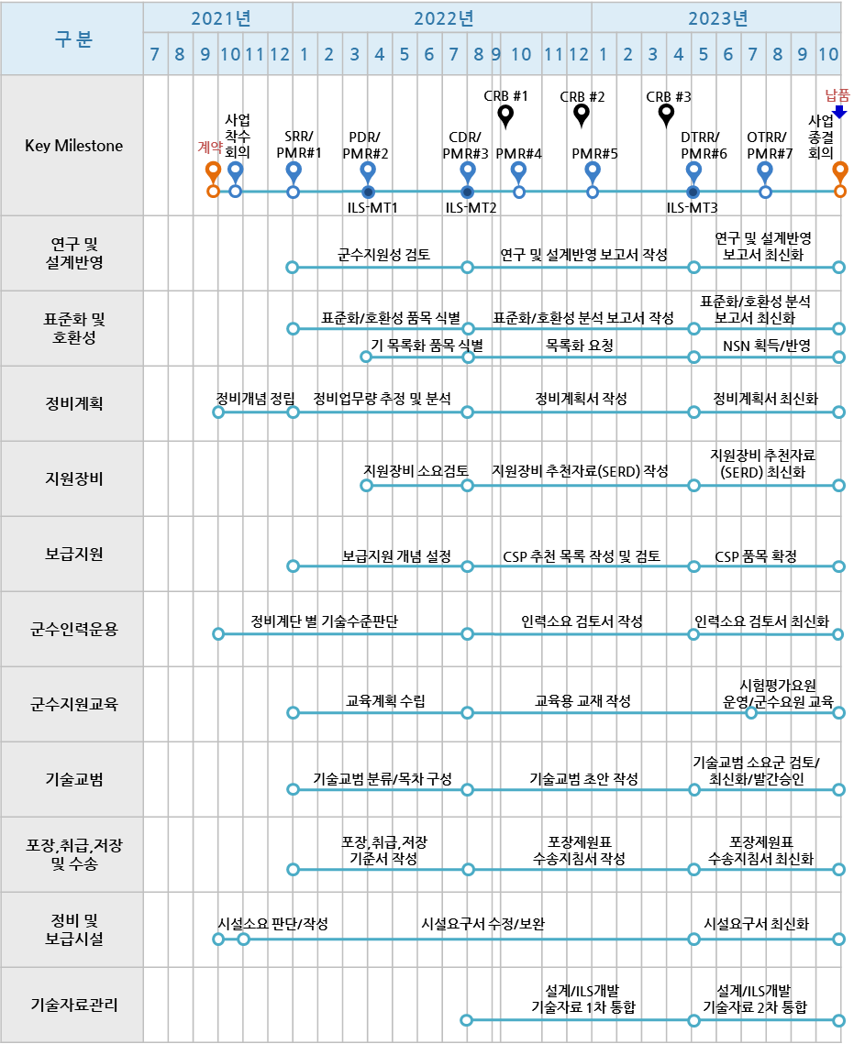
 | Total
7 | 종합군수지원(ILS)
7.1 |  | 연구 및 설계반영
7.1.1 |  |  | 군수지원성 검토 |  |  |  |  |  |  |  |  |  |  |  |  |  |  |  |  |  |  |  |  |  |  |  |  |  |  |  |  |  |  |  |  | 군수지원성 검토표
7.1.2 |  |  | 연구 및 설계반영 보고서 작성
7.1.3 |  |  | 연구 및 설계반영 보고서 최신화
7.2 |  | 표준화 및 호환성
7.2.1 |  |  | 표준화/호환성 품목 식별 |  |  |  |  |  |  |  |  |  |  |  |  |  |  |  |  |  |  |  |  |  |  |  |  |  |  |  |  |  |  |  |  | 표준화 품목현황자료, 호환성 검토자료
7.2.2 |  |  | 표준화/호환성 분석 보고서 작성 |  |  |  |  |  |  |  |  |  |  |  |  |  |  |  |  |  |  |  |  |  |  |  |  |  |  |  |  |  |  |  |  | 표준화/호환성 분석 보고서
7.2.3 |  |  | 표준화/호환성 분석 보고서 최신화
7.2.4 |  |  | 기목록화 품목식별 |  |  |  |  |  |  |  |  |  |  |  |  |  |  |  |  |  |  |  |  |  |  |  |  |  |  |  |  |  |  |  |  | 목록화 대상품 목록
7.2.5 |  |  | 목록화 요청 |  |  |  |  |  |  |  |  |  |  |  |  |  |  |  |  |  |  |  |  |  |  |  |  |  |  |  |  |  |  |  |  | 목록화 요청자료
7.2.6 |  |  | NSN 획득/반영
7.3 |  | 정비계획
7.3.1 |  |  | 정비개념 정립 |  |  |  |  |  |  |  |  |  |  |  |  |  |  |  |  |  |  |  |  |  |  |  |  |  |  |  |  |  |  |  |  | 정비계획서
7.3.2 |  |  | 정비업무량 추정 및 분석
7.3.3 |  |  | 정비계획서 작성
7.3.4 |  |  | 정비계획서 최신화
7.4 |  | 지원장비
7.4.1 |  |  | 지원장비 소요검토 |  |  |  |  |  |  |  |  |  |  |  |  |  |  |  |  |  |  |  |  |  |  |  |  |  |  |  |  |  |  |  |  | 지원장비 추천자료(SERD)
7.4.2 |  |  | 지원장비 추천자료(SERD) 작성 |  |  |  |  |  |  |  |  |  |  |  |  |  |  |  |  |  |  |  |  |  |  |  |  |  |  |  |  |  |  |  |  | 추천 수리부속 목록
7.4.3 |  |  | 지원장비 추천자료(SERD) 최신화
7.5 |  | 보급지원
7.5.1 |  |  | 보급지원 개념 설정 |  |  |  |  |  |  |  |  |  |  |  |  |  |  |  |  |  |  |  |  |  |  |  |  |  |  |  |  |  |  |  |  | 보급제원 목록
7.5.2 |  |  | CSP 품목 목록 작성 및 검토 |  |  |  |  |  |  |  |  |  |  |  |  |  |  |  |  |  |  |  |  |  |  |  |  |  |  |  |  |  |  |  |  | CSP 산출결과보고서
7.5.3 |  |  | CSP 품목 확정
7.6 |  | 군수인력운용
7.6.1 |  |  | 정비계단 별 기술수준판단
7.6.2 |  |  | 인력소요 검토서 작성 |  |  |  |  |  |  |  |  |  |  |  |  |  |  |  |  |  |  |  |  |  |  |  |  |  |  |  |  |  |  |  |  | 인력소요검토서
7.6.3 |  |  | 인력소요 검토서 최신화
7.7 |  | 군수지원교육
7.7.1 |  |  | 교육계획 수립 |  |  |  |  |  |  |  |  |  |  |  |  |  |  |  |  |  |  |  |  |  |  |  |  |  |  |  |  |  |  |  |  | 교육훈련기초자료 및 각종 매뉴얼
7.7.2 |  |  | 교육용 교재작성 |  |  |  |  |  |  |  |  |  |  |  |  |  |  |  |  |  |  |  |  |  |  |  |  |  |  |  |  |  |  |  |  | 교육용 교안
7.7.3 |  |  | 시험평가요원 운영/군수요원 교육
7.8 |  | 기술교범
7.8.1 |  |  | 기술교범 분류/목차 구성
7.8.2 |  |  | 기술교범 초안 작성
7.8.3 |  |  | 기술교범 소요군 검토/최신화/발간승인
7.9 |  | 포장,취급,저장 및 수송
7.9.1 |  |  | 포장,취급,저장 기준서 작성 |  |  |  |  |  |  |  |  |  |  |  |  |  |  |  |  |  |  |  |  |  |  |  |  |  |  |  |  |  |  |  |  | 포장, 취급, 저장기준서
7.9.2 |  |  | 포장제원표 수송지침서 작성 |  |  |  |  |  |  |  |  |  |  |  |  |  |  |  |  |  |  |  |  |  |  |  |  |  |  |  |  |  |  |  |  | 수송 지침서
7.9.3 |  |  | 포장제원표 수송지침서 최신화
7.10 |  | 정비 및 보급시설
7.10.1 |  |  | 시설소요 판단/작성 |  |  |  |  |  |  |  |  |  |  |  |  |  |  |  |  |  |  |  |  |  |  |  |  |  |  |  |  |  |  |  |  | 시설요구도
7.10.2 |  |  | 시설요구서 수정/보완
7.10.3 |  |  | 시설요구서 최신화
7.11 |  | 기술자료관리
7.11.1 |  |  | 설계/ILS개발 기술자료 1차 통합 |  |  |  |  |  |  |  |  |  |  |  |  |  |  |  |  |  |  |  |  |  |  |  |  |  |  |  |  |  |  |  |  | 개발 산출물 기술자료(TDP)
7.11.2 |  |  | 설계/ILS개발 기술자료 2차 통합
7.12 |  | 통합/시험
7.12.1 |  |  | 시스템 통합
7.12.2 |  |  | 개발시험평가 보완
7.12.3 |  |  | 이전/설치/교육
7.12.4 |  |  | 운용시험평가/보완
7.13 |  | 인수검사
7.14 |  | 납품

